Coring sites
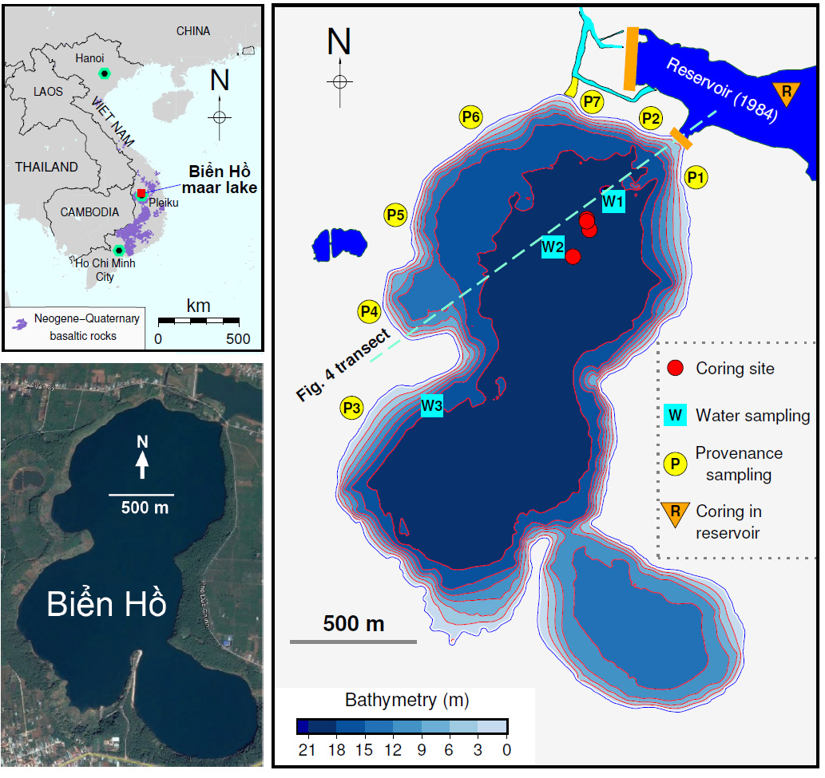
Longtitude | Latitude | Note
108.001617 | 14.051738 | Site 1 Nov 2017
108.001009 | 14.050753 | Site 2 Nov 2017
108.0015167 | 14.05213333 | Site 1 March 2018
108.0015167 | 14.05205 | Site 1 Oct 2018
108.004765 | 14.047205 | Site 2 Oct 2018

Lithology
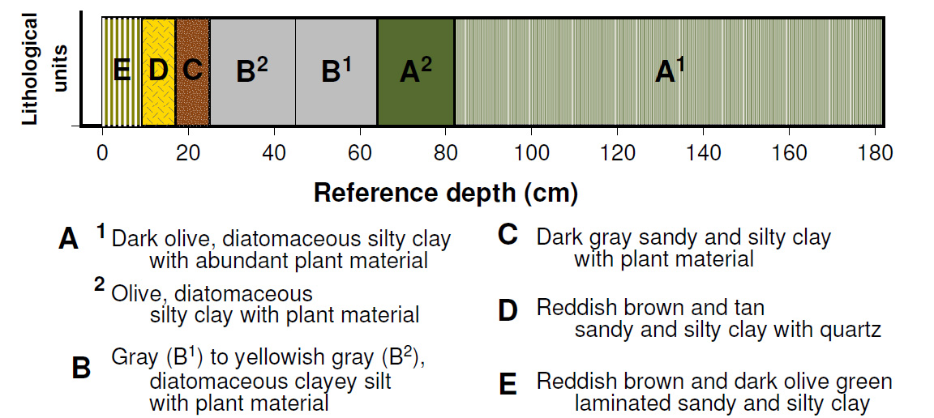
Unit | Sub-Unit | Depth (cm) | Core BHM8-2C1-D1; BHM8-5-5C; and BHM8-2C2-D1

E |  | 0-9 | Reddish brown and dark olive green laminated sandy and silty clay
D |  | 9-17 | Reddish brown and tan sandy and silty clay with quartz
C |  | 17-25 | Dark gray sandy and silty clay with plant material
B | B2 | 25-45 | Gray (B1) to yellowish gray (B2) diatomaceous clayey silt with plant material
 | B1 | 45-64
A | A2 | 64-82 | Olive, diatomaceous silty clay with plant material
 | A1 | 82-182 | Dark olive, finely laminated diatomaceous silty clay with abundance plant material

Cs-137 dating
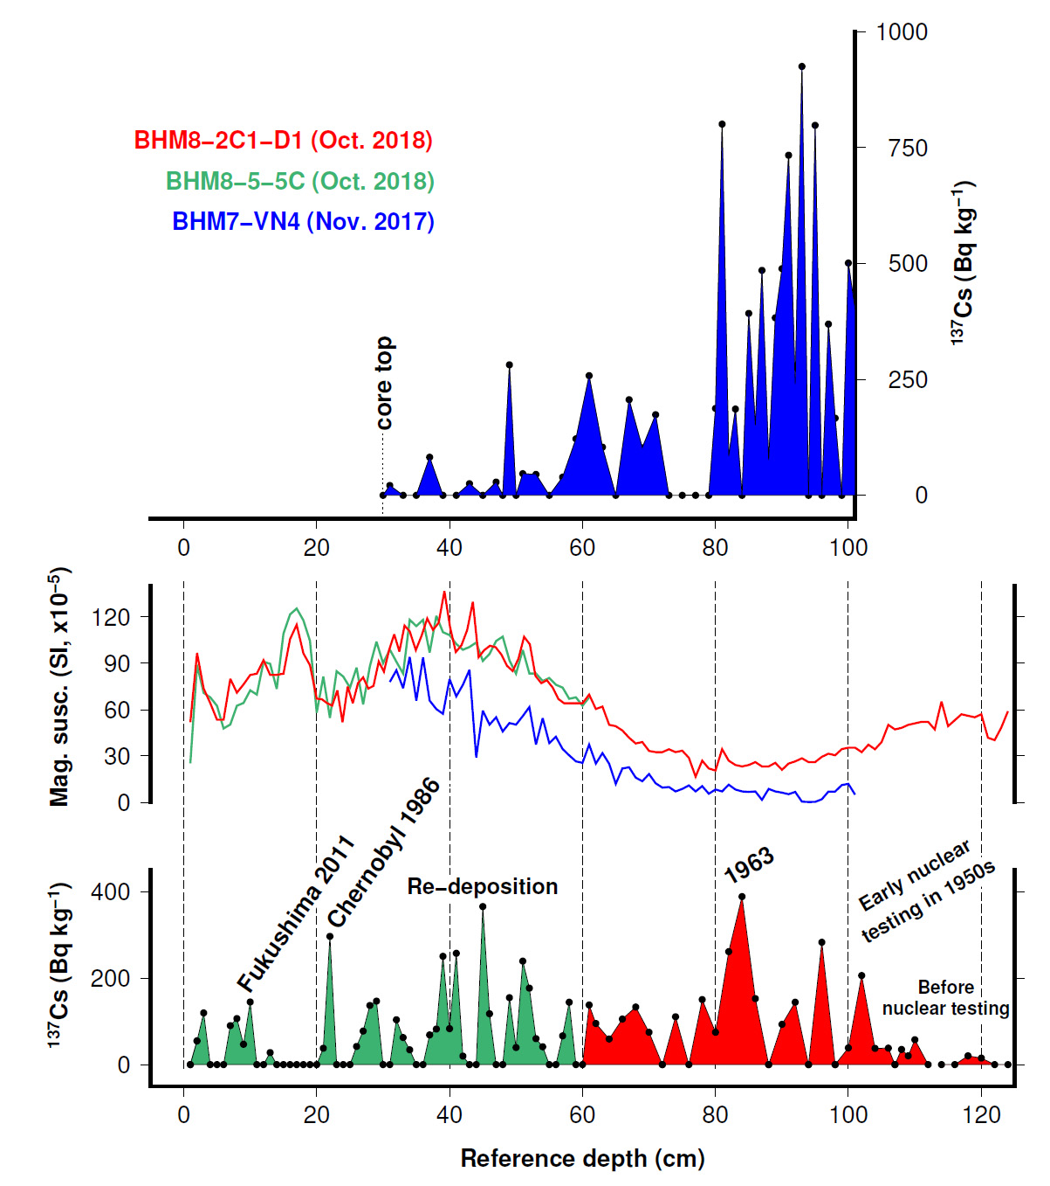
Reference depth (cm) | Date | Reference depth (cm) | Cs-137 (Bq/kg) | Core ID | Reference depth (cm) | Cs-137 (Bq/kg) | Core ID | Original core ID
0 | 2018 | 1 | 0 | BHM5-5-5C (PVC) | 30 | 0 | BHM7-VN4 | VN4
10 | 2011 | 2 | 54.7 | BHM5-5-5C (PVC) | 31 | 21.4 | BHM7-VN4 | VN4
22 | 1986 | 3 | 119.4 | BHM5-5-5C (PVC) | 33 | 0 | BHM7-VN4 | VN4
84 | 1963 | 4 | 0 | BHM5-5-5C (PVC) | 35 | 0 | BHM7-VN4 | VN4
102 | 1950 | 5 | 0 | BHM5-5-5C (PVC) | 37 | 82.1 | BHM7-VN4 | VN4
 |  | 6 | 0 | BHM5-5-5C (PVC) | 39 | 0 | BHM7-VN4 | VN4
 |  | 7 | 90.1 | BHM5-5-5C (PVC) | 41 | 0 | BHM7-VN4 | VN4
 |  | 8 | 106.5 | BHM5-5-5C (PVC) | 43 | 25.1 | BHM7-VN4 | VN4
 |  | 9 | 47 | BHM5-5-5C (PVC) | 45 | 0 | BHM7-VN4 | VN4
 |  | 10 | 144.6 | BHM5-5-5C (PVC) | 47 | 28.5 | BHM7-VN4 | VN4
 |  | 11 | 0 | BHM5-5-5C (PVC) | 48 | 0 | BHM7-VN4 | VN4
 |  | 12 | 0 | BHM5-5-5C (PVC) | 49 | 281.6 | BHM7-VN4 | VN4
 |  | 13 | 27.7 | BHM5-5-5C (PVC) | 50 | 0 | BHM7-VN4 | VN4
 |  | 14 | 0 | BHM5-5-5C (PVC) | 51 | 46.7 | BHM7-VN4 | VN4
 |  | 15 | 0 | BHM5-5-5C (PVC) | 53 | 45.1 | BHM7-VN4 | VN4
 |  | 16 | 0 | BHM5-5-5C (PVC) | 55 | 0 | BHM7-VN4 | VN4
 |  | 17 | 0 | BHM5-5-5C (PVC) | 57 | 39.1 | BHM7-VN4 | VN4
 |  | 18 | 0 | BHM5-5-5C (PVC) | 59 | 122 | BHM7-VN4 | VN4
 |  | 19 | 0 | BHM5-5-5C (PVC) | 61 | 258.3 | BHM7-VN4 | VN4
 |  | 20 | 0 | BHM5-5-5C (PVC) | 63 | 104 | BHM7-VN4 | VN4
 |  | 21 | 37.9 | BHM5-5-5C (PVC) | 65 | 0 | BHM7-VN4 | VN4
 |  | 22 | 296.3 | BHM5-5-5C (PVC) | 67 | 206.5 | BHM7-VN4 | VN4
 |  | 23 | 0 | BHM5-5-5C (PVC) | 69 | 102.8 | BHM7-VN4 | VN4
 |  | 24 | 0 | BHM5-5-5C (PVC) | 71 | 174 | BHM7-VN4 | VN4
 |  | 25 | 0 | BHM5-5-5C (PVC) | 73 | 0 | BHM7-VN4 | VN4
 |  | 26 | 41.9 | BHM5-5-5C (PVC) | 75 | 0 | BHM7-VN4 | VN4
 |  | 27 | 77.6 | BHM5-5-5C (PVC) | 77 | 0 | BHM7-VN4 | VN4
 |  | 28 | 136.7 | BHM5-5-5C (PVC) | 79 | 0 | BHM7-VN4 | VN4
 |  | 29 | 146.6 | BHM5-5-5C (PVC) | 80 | 187.6 | BHM7-VN4 | VN4
 |  | 30 | 0 | BHM5-5-5C (PVC) | 81 | 801 | BHM7-VN4 | VN4
 |  | 31 | 0 | BHM5-5-5C (PVC) | 82 | 84.9 | BHM7-VN4 | VN4
 |  | 32 | 103.7 | BHM5-5-5C (PVC) | 83 | 186.1 | BHM7-VN4 | VN4
 |  | 33 | 62.5 | BHM5-5-5C (PVC) | 84 | 0 | BHM7-VN4 | VN4
 |  | 34 | 34.1 | BHM5-5-5C (PVC) | 85 | 392.6 | BHM7-VN4 | VN4
 |  | 35 | 0 | BHM5-5-5C (PVC) | 86 | 151.8 | BHM7-VN4 | VN4
 |  | 36 | 0 | BHM5-5-5C (PVC) | 87 | 485.3 | BHM7-VN4 | VN4
 |  | 37 | 68.7 | BHM5-5-5C (PVC) | 88 | 76 | BHM7-VN4 | VN4
 |  | 38 | 82.1 | BHM5-5-5C (PVC) | 89 | 383 | BHM7-VN4 | VN4
 |  | 39 | 250.4 | BHM5-5-5C (PVC) | 90 | 489.1 | BHM7-VN4 | VN4
 |  | 40 | 83.1 | BHM5-5-5C (PVC) | 91 | 733.8 | BHM7-VN4 | VN4
 |  | 41 | 257.2 | BHM5-5-5C (PVC) | 92 | 240.4 | BHM7-VN4 | VN4
 |  | 42 | 19.7 | BHM5-5-5C (PVC) | 93 | 925.3 | BHM7-VN4 | VN4
 |  | 43 | 0 | BHM5-5-5C (PVC) | 94 | 0 | BHM7-VN4 | VN4
 |  | 44 | 0 | BHM5-5-5C (PVC) | 95 | 798.2 | BHM7-VN4 | VN4
 |  | 45 | 365.2 | BHM5-5-5C (PVC) | 96 | 0 | BHM7-VN4 | VN4
 |  | 46 | 117.5 | BHM5-5-5C (PVC) | 97 | 369.4 | BHM7-VN4 | VN4
 |  | 47 | 0 | BHM5-5-5C (PVC) | 98 | 166.5 | BHM7-VN4 | VN4
 |  | 48 | 0 | BHM5-5-5C (PVC) | 99 | 0 | BHM7-VN4 | VN4
 |  | 49 | 154.8 | BHM5-5-5C (PVC) | 100 | 501.1 | BHM7-VN4 | VN4
 |  | 50 | 39.5 | BHM5-5-5C (PVC) | 101 | 401 | BHM7-VN4 | VN4
 |  | 51 | 239.2 | BHM5-5-5C (PVC)
 |  | 52 | 176.8 | BHM5-5-5C (PVC)
 |  | 53 | 60 | BHM5-5-5C (PVC)
 |  | 54 | 41 | BHM5-5-5C (PVC)
 |  | 55 | 0 | BHM5-5-5C (PVC)
 |  | 56 | 0 | BHM5-5-5C (PVC)
 |  | 57 | 66.3 | BHM5-5-5C (PVC)
 |  | 58 | 144.2 | BHM5-5-5C (PVC)
 |  | 59 | 0 | BHM5-5-5C (PVC)
 |  | 60 | 0 | BHM5-5-5C (PVC)
 |  | 61 | 137.8 | BHM5-5-5C (PVC)
 |  | 62 | 95 | BHM8-2C1-D1
 |  | 63 |  | BHM8-2C1-D1
 |  | 64 | 59.2 | BHM8-2C1-D1
 |  | 65 |  | BHM8-2C1-D1
 |  | 66 | 105.2 | BHM8-2C1-D1
 |  | 67 |  | BHM8-2C1-D1
 |  | 68 | 133 | BHM8-2C1-D1
 |  | 69 |  | BHM8-2C1-D1
 |  | 70 | 74.7 | BHM8-2C1-D1
 |  | 71 |  | BHM8-2C1-D1
 |  | 72 | 0 | BHM8-2C1-D1
 |  | 73 |  | BHM8-2C1-D1
 |  | 74 | 110.6 | BHM8-2C1-D1
 |  | 75 |  | BHM8-2C1-D1
 |  | 76 | 0 | BHM8-2C1-D1
 |  | 77 |  | BHM8-2C1-D1
 |  | 78 | 150.4 | BHM8-2C1-D1
 |  | 79 |  | BHM8-2C1-D1
 |  | 80 | 74.7 | BHM8-2C1-D1
 |  | 81 |  | BHM8-2C1-D1
 |  | 82 | 261.2 | BHM8-2C1-D1
 |  | 83 |  | BHM8-2C1-D1
 |  | 84 | 388.2 | BHM8-2C1-D1
 |  | 85 |  | BHM8-2C1-D1
 |  | 86 | 152.5 | BHM8-2C1-D1
 |  | 87 |  | BHM8-2C1-D1
 |  | 88 | 0 | BHM8-2C1-D1
 |  | 89 |  | BHM8-2C1-D1
 |  | 90 | 93.1 | BHM8-2C1-D1
 |  | 91 |  | BHM8-2C1-D1
 |  | 92 | 144.2 | BHM8-2C1-D1
 |  | 93 |  | BHM8-2C1-D1
 |  | 94 | 0 | BHM8-2C1-D1
 |  | 95 |  | BHM8-2C1-D1
 |  | 96 | 282.8 | BHM8-2C1-D1
 |  | 97 |  | BHM8-2C1-D1
 |  | 98 | 0 | BHM8-2C1-D1
 |  | 99 |  | BHM8-2C1-D1
 |  | 100 | 38.5 | BHM8-2C1-D1
 |  | 101 |  | BHM8-2C1-D1
 |  | 102 | 205.9 | BHM8-2C1-D1
 |  | 103 |  | BHM8-2C1-D1
 |  | 104 | 37.5 | BHM8-2C1-D1
 |  | 105 |  | BHM8-2C1-D1
 |  | 106 | 38 | BHM8-2C1-D1
 |  | 107 | 0 | BHM8-2C1-D1
 |  | 108 | 35.1 | BHM8-2C1-D1
 |  | 109 | 20.2 | BHM8-2C1-D1
 |  | 110 | 57.5 | BHM8-2C1-D1
 |  | 111 |  | BHM8-2C1-D1
 |  | 112 | 0 | BHM8-2C1-D1
 |  | 113 |  | BHM8-2C1-D1
 |  | 114 | 0 | BHM8-2C1-D1
 |  | 115 |  | BHM8-2C1-D1
 |  | 116 | 0 | BHM8-2C1-D1
 |  | 117 |  | BHM8-2C1-D1
 |  | 118 | 20.2 | BHM8-2C1-D1
 |  | 119 |  | BHM8-2C1-D1
 |  | 120 | 15.1 | BHM8-2C1-D1
 |  | 121 |  | BHM8-2C1-D1
 |  | 122 | 0 | BHM8-2C1-D1
 |  | 123 |  | BHM8-2C1-D1
 |  | 124 | 0 | BHM8-2C1-D1

Grain size
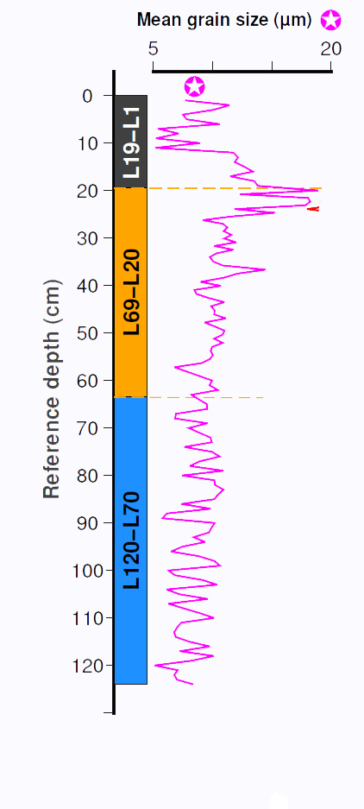
Reference Depth (cm) | Mean size (μm) | Median size ( μm) | % Clay | % Silt | % Sand | Core ID | Sample ID
1 | 7.66911 | 1.63742 | 69.715 | 30.177 | 0.108 | BHM8-2C1-D1 | L1
2 | 11.44924 | 1.95934 | 59.786 | 40.065 | 0.149 | BHM8-2C1-D2 | L2
3 | 10.07098 | 1.4948 | 63.182 | 36.512 | 0.306 | BHM8-2C1-D3 | L3
4 | 7.50094 | 1.18224 | 69.493 | 30.34 | 0.167 | BHM8-2C1-D4 | L4
5 | 7.80718 | 1.67494 | 67.395 | 32.056 | 0.549 | BHM8-2C1-D5 | L5
6 | 10.60445 | 1.98498 | 61.25 | 37.744 | 1.006 | BHM8-2C1-D6 | L6
7 | 5.38617 | 0.97564 | 75.68 | 24.32 | 0 | BHM8-2C1-D7 | L7
8 | 7.15756 | 1.00615 | 70.696 | 29.158 | 0.146 | BHM8-2C1-D8 | L8
9 | 5.19657 | 0.83649 | 77.772 | 22.125 | 0.103 | BHM8-2C1-D9 | L9
10 | 8.94722 | 1.46148 | 67.198 | 32.652 | 0.15 | BHM8-2C1-D10 | L10
11 | 5.17956 | 0.8648 | 76.597 | 23.403 | 0 | BHM8-2C1-D11 | L11
12 | 11.73857 | 2.19221 | 58.439 | 40.866 | 0.695 | BHM8-2C1-D12 | L12
13 | 12.15159 | 1.94654 | 58.347 | 41.515 | 0.138 | BHM8-2C1-D13 | L13
14 | 11.87121 | 1.97849 | 59.301 | 40.513 | 0.186 | BHM8-2C1-D14 | L14
15 | 12.69156 | 1.75146 | 59.048 | 40.533 | 0.419 | BHM8-2C1-D15 | L15
16 | 13.40162 | 2.25958 | 55.632 | 43.89 | 0.478 | BHM8-2C1-D16 | L16
17 | 11.46336 | 2.02417 | 59.629 | 40.219 | 0.152 | BHM8-2C1-D17 | L17
18 | 13.50735 | 2.50098 | 53.207 | 45.983 | 0.81 | BHM8-2C1-D18 | L18
19 | 13.81472 | 2.38495 | 53.747 | 45.383 | 0.87 | BHM8-2C1-D19 | L19
20 | 18.89952 | 17.99073 | 43.704 | 52.308 | 3.988 | BHM8-2C1-D20 | L20
20.7777777 | 12.2958 | 1.81398 | 57.115 | 42.432 | 0.453 | BHM8-2C1-D21 | L21
21.5555554 | 18.04723 | 15.22907 | 44.383 | 51.22 | 4.397 | BHM8-2C1-D22 | L22
22.3333331 | 18.23467 | 18.92385 | 40.294 | 57.839 | 1.867 | BHM8-2C1-D23 | L23
23.1111108 | 17.82071 | 18.5619 | 40.361 | 58.172 | 1.467 | BHM8-2C1-D24 | L24
23.8888885 | 11.82472 | 2.30347 | 55.129 | 44.42 | 0.451 | BHM8-2C1-D25 | L25
24.6666662 | 15.25142 | 12.61156 | 43.307 | 55.079 | 1.614 | BHM8-2C1-D26 | L26
25.4444439 | 11.63115 | 2.3468 | 53.313 | 45.697 | 0.99 | BHM8-2C1-D27 | L27
26.2222216 | 9.14567 | 2.21382 | 61.058 | 38.814 | 0.128 | BHM8-2C1-D28 | L28
26.9999993 | 10.85942 | 2.18709 | 55.728 | 44.091 | 0.181 | BHM8-2C1-D29 | L29
27.777777 | 11.2504 | 2.53326 | 53.314 | 46.005 | 0.681 | BHM8-2C1-D30 | L30
28.5555547 | 10.92911 | 2.50698 | 53.499 | 45.803 | 0.698 | BHM8-2C1-D31 | L31
29.3333324 | 11.60263 | 2.4581 | 53.584 | 45.267 | 1.149 | BHM8-2C1-D32 | L32
30.1111101 | 10.96723 | 2.35143 | 55.444 | 44.133 | 0.423 | BHM8-2C1-D33 | L33
30.8888878 | 11.99396 | 2.37009 | 53.916 | 44.986 | 1.098 | BHM8-2C1-D34 | L34
31.6666655 | 10.10911 | 2.11058 | 58.544 | 41.329 | 0.127 | BHM8-2C1-D35 | L35
32.4444432 | 11.75451 | 2.36762 | 54.74 | 44.471 | 0.789 | BHM8-2C1-D36 | L36
33.2222209 | 10.3298 | 2.57843 | 53.302 | 46.515 | 0.183 | BHM8-2C1-D37 | L37
34 | 9.77467 | 2.47747 | 56.403 | 43.472 | 0.125 | BHM8-2C1-D38 | L38
34.92857143 | 10.03813 | 2.13484 | 57.932 | 42.068 | 0 | BHM8-2C1-D39 | L39
35.78557143 | 10.85143 | 2.33375 | 53.038 | 46.197 | 0.765 | BHM8-2C1-D40 | L40
36.64257143 | 14.45197 | 10.92539 | 44.194 | 54.524 | 1.282 | BHM8-2C1-D41 | L41
37.49957143 | 12.0773 | 6.26425 | 46.841 | 52.114 | 1.045 | BHM8-2C1-D42 | L42
38.35657143 | 10.94711 | 2.37331 | 55.067 | 44.479 | 0.454 | BHM8-2C1-D43 | L43
39.21357143 | 8.97655 | 2.08401 | 61.677 | 38.214 | 0.109 | BHM8-2C1-D44 | L44
40.07057143 | 10.71545 | 2.53863 | 53.841 | 45.839 | 0.32 | BHM8-2C1-D45 | L45
40.92757143 | 8.47205 | 1.66328 | 62.363 | 37.52 | 0.117 | BHM8-2C1-D46 | L46
41.78457143 | 8.63585 | 2.20936 | 59.796 | 40.204 | 0 | BHM8-2C1-D47 | L47
42.64157143 | 9.69751 | 2.368 | 58.424 | 41.576 | 0 | BHM8-2C1-D48 | L48
43.49857143 | 11.01249 | 2.36645 | 56.285 | 43.327 | 0.388 | BHM8-2C1-D49 | L49
44.35557143 | 9.87575 | 2.54547 | 55.167 | 44.719 | 0.114 | BHM8-2C1-D50 | L50
45.21257143 | 10.15849 | 2.02101 | 58.017 | 41.836 | 0.147 | BHM8-2C1-D51 | L51
46.06957143 | 10.13674 | 2.36858 | 57.713 | 42.12 | 0.167 | BHM8-2C1-D52 | L52
46.92657143 | 11.13404 | 2.41349 | 54.655 | 44.741 | 0.604 | BHM8-2C1-D53 | L53
47.78357143 | 9.32084 | 2.52552 | 54.212 | 45.788 | 0 | BHM8-2C1-D54 | L54
48.64057143 | 10.20744 | 2.38485 | 56.952 | 42.892 | 0.156 | BHM8-2C1-D55 | L55
49.49757143 | 10.99738 | 2.38876 | 56.297 | 43.293 | 0.41 | BHM8-2C1-D56 | L56
50.35457143 | 10.84361 | 2.5738 | 52.572 | 46.856 | 0.572 | BHM8-2C1-D57 | L57
51.21157143 | 10.11808 | 2.3668 | 57.826 | 42.035 | 0.139 | BHM8-2C1-D58 | L58
52.06857143 | 10.86303 | 2.3918 | 56.187 | 43.418 | 0.395 | BHM8-2C1-D59 | L59
52.92557143 | 9.95732 | 2.40358 | 57.059 | 42.794 | 0.147 | BHM8-2C1-D60 | L60
53.78257143 | 9.84117 | 2.36974 | 58.279 | 41.576 | 0.145 | BHM8-2C1-D61 | L61
54.63957143 | 10.02248 | 2.54219 | 54.7 | 45.164 | 0.136 | BHM8-2C1-D62 | L62
55.49657143 | 9.77409 | 2.51518 | 55.903 | 43.979 | 0.118 | BHM8-2C1-D63 | L63
56.35357143 | 9.05213 | 2.09674 | 60.223 | 39.777 | 0 | BHM8-2C1-D64 | L64
57.21057143 | 6.77532 | 1.0833 | 65.183 | 34.817 | 0 | BHM8-2C1-D65 | L65
60 | 9.95789 | 2.05852 | 57.608 | 42.222 | 0.17 | BHM8-2C1-D66 | L66
61 | 9.741 | 1.97997 | 58.438 | 41.393 | 0.169 | BHM8-2C1-D67 | L67
62 | 10.45277 | 2.50351 | 55.39 | 44.497 | 0.113 | BHM8-2C1-D68 | L68
63 | 8.23678 | 1.45381 | 63.159 | 36.694 | 0.147 | BHM8-2C1-D69 | L69
64 | 8.85125 | 1.88144 | 61.421 | 38.462 | 0.117 | BHM8-2C1-D70 | L70
65 | 9.52763 | 2.22973 | 61.216 | 38.449 | 0.335 | BHM8-2C1-D71 | L71
66 | 9.54443 | 2.23184 | 60.403 | 39.285 | 0.312 | BHM8-2C1-D72 | L72
67 | 6.90599 | 2.63375 | 54.245 | 45.755 | 0 | BHM8-2C1-D73 | L73
68 | 6.83557 | 1.17369 | 67.691 | 32.005 | 0.304 | BHM8-2C1-D74 | L74
69 | 9.58082 | 2.13035 | 58.965 | 40.832 | 0.203 | BHM8-2C1-D75 | L75
70 | 7.996 | 1.68836 | 65.091 | 34.745 | 0.164 | BHM8-2C1-D76 | L76
71 | 8.87817 | 1.87384 | 62.028 | 37.622 | 0.35 | BHM8-2C1-D77 | L77
72 | 9.80838 | 2.26344 | 59.589 | 40.026 | 0.385 | BHM8-2C1-D78 | L78
73 | 9.93298 | 2.46399 | 57.146 | 42.333 | 0.521 | BHM8-2C1-D79 | L79
74 | 7.60366 | 1.34898 | 65.052 | 34.648 | 0.3 | BHM8-2C1-D80 | L80
75 | 9.92289 | 2.55804 | 55.907 | 43.714 | 0.379 | BHM8-2C1-D81 | L81
76 | 10.60594 | 2.34543 | 58.012 | 41.463 | 0.525 | BHM8-2C1-D82 | L82
77 | 8.94266 | 1.88281 | 62.119 | 37.567 | 0.314 | BHM8-2C1-D83 | L83
78 | 8.07204 | 1.45698 | 63.396 | 36.268 | 0.336 | BHM8-2C1-D84 | L84
79 | 10.92997 | 2.40768 | 56.621 | 42.598 | 0.781 | BHM8-2C1-D85 | L85
80 | 7.3989 | 1.21116 | 64.685 | 34.9 | 0.415 | BHM8-2C1-D86 | L86
81 | 10.14742 | 2.53775 | 55.703 | 43.739 | 0.558 | BHM8-2C1-D87 | L87
82 | 10.2087 | 2.51957 | 55.95 | 43.491 | 0.559 | BHM8-2C1-D88 | L88
83 | 10.92346 | 2.21328 | 56.46 | 42.81 | 0.73 | BHM8-2C1-D89 | L89
84 | 10.46732 | 2.11271 | 58.248 | 41.237 | 0.515 | BHM8-2C1-D90 | L90
85 | 10.15094 | 2.21459 | 59.048 | 40.523 | 0.429 | BHM8-2C1-D91 | L91
86 | 7.35742 | 1.14553 | 65.806 | 33.554 | 0.64 | BHM8-2C1-D92 | L92
87 | 9.85887 | 1.78333 | 59.46 | 39.854 | 0.686 | BHM8-2C1-D93 | L93
88 | 6.14402 | 0.94168 | 68.441 | 31.312 | 0.247 | BHM8-2C1-D94 | L94
89 | 5.77346 | 0.91208 | 68.505 | 31.495 | 0 | BHM8-2C1-D95 | L95
90 | 10.1776 | 2.51333 | 55.713 | 43.694 | 0.593 | BHM8-2C1-D96 | L96
91 | 9.91465 | 2.12562 | 57.913 | 41.74 | 0.347 | BHM8-2C1-D97 | L97
92 | 9.68506 | 1.91701 | 59.261 | 40.32 | 0.419 | BHM8-2C1-D98 | L98
93 | 8.39307 | 1.52439 | 62.657 | 35.969 | 1.374 | BHM8-2C1-D99 | L99
94 | 9.36874 | 1.83289 | 60.363 | 39.203 | 0.434 | BHM8-2C1-D100 | L100
95 | 7.43786 | 1.10456 | 65.192 | 34.285 | 0.523 | BHM8-2C1-D101 | L101
96 | 6.50384 | 0.92596 | 68.143 | 31.555 | 0.302 | BHM8-2C1-D102 | L102
97 | 8.84807 | 1.66787 | 61.96 | 37.656 | 0.384 | BHM8-2C1-D103 | L103
98 | 10.15031 | 2.27139 | 58.003 | 41.612 | 0.385 | BHM8-2C1-D104 | L104
99 | 10.61586 | 2.36721 | 56.521 | 42.767 | 0.712 | BHM8-2C1-D105 | L105
100 | 6.28946 | 1.03763 | 66.577 | 33.423 | 0 | BHM8-2C1-D106 | L106
101 | 6.80838 | 1.02259 | 66.653 | 33.072 | 0.275 | BHM8-2C1-D107 | L107
102 | 9.1301 | 1.76816 | 60.744 | 38.846 | 0.41 | BHM8-2C1-D108 | L108
103 | 10.39445 | 2.56087 | 54.436 | 44.653 | 0.911 | BHM8-2C1-D109 | L109
104 | 6.10648 | 1.01277 | 68.253 | 31.645 | 0.102 | BHM8-2C1-D110 | L110
105 | 7.19096 | 1.28196 | 66.259 | 33.434 | 0.307 | BHM8-2C1-D111 | L111
106 | 9.61209 | 2.09581 | 59.284 | 40.339 | 0.377 | BHM8-2C1-D112 | L112
107 | 6.25148 | 1.10245 | 68.688 | 31.192 | 0.12 | BHM8-2C1-D113 | L113
108 | 7.57421 | 1.14286 | 65.637 | 33.702 | 0.661 | BHM8-2C1-D114 | L114
109 | 8.93588 | 1.56934 | 61.978 | 37.44 | 0.582 | BHM8-2C1-D115 | L115
110 | 10.12873 | 2.44634 | 56.937 | 42.49 | 0.573 | BHM8-2C1-D116 | L116
111 | 7.34777 | 1.1218 | 66.608 | 32.781 | 0.611 | BHM8-2C1-D117 | L117
112 | 7.00893 | 1.19431 | 68.03 | 31.539 | 0.431 | BHM8-2C1-D118 | L118
113 | 6.75891 | 0.95012 | 69.735 | 29.169 | 1.096 | BHM8-2C1-D119 | L119
114 | 6.89367 | 1.17818 | 69.017 | 30.516 | 0.467 | BHM8-2C1-D120 | L120
115 | 8.03508 | 1.57923 | 66.149 | 33.482 | 0.369 | BHM8-2C1-D121 | L121
116 | 9.77075 | 2.20703 | 59.325 | 40.281 | 0.394 | BHM8-2C1-D122 | L122
117 | 7.23098 | 1.39808 | 68.005 | 31.841 | 0.154 | BHM8-2C1-D123 | L123
118 | 10.10863 | 2.39895 | 58.274 | 40.945 | 0.781 | BHM8-2C1-D124 | L124
119 | 8.24783 | 1.67404 | 65.13 | 34.581 | 0.289 | BHM8-2C1-D125 | L125
120 | 5.10991 | 0.78031 | 75.107 | 24.348 | 0.545 | BHM8-2C1-D126 | L126
121 | 7.04994 | 1.27353 | 67.87 | 31.575 | 0.555 | BHM8-2C1-D127 | L127
122 | 6.7692 | 1.12617 | 68.527 | 31.34 | 0.133 | BHM8-2C1-D128 | L128
123 | 6.99973 | 1.21664 | 68.213 | 31.346 | 0.441 | BHM8-2C1-D129 | L129
124 | 8.3939 | 1.72722 | 65.139 | 34.546 | 0.315 | BHM8-2C1-D130 | L130

CNS
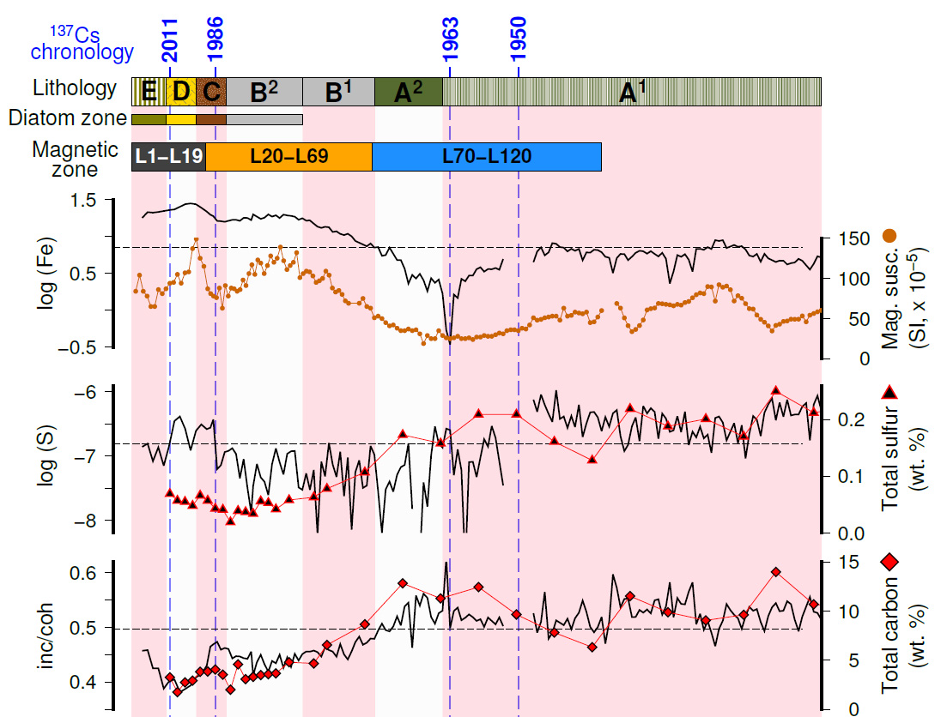
Reference depth (cm) | Total Nitrogen (wt. %) | Total Carbon (wt. %) | Total Sulfur (wt. %) | Sample # | Core ID | Original core ID | Relative depth (cm) | Sampling represents 4 ml of sediment taken with a syringe (diameter 1.3 cm)
10 | 0.390 | 3.260 | 0.069 | J.Schi1 | BHM7-VN1 | VN1 | 2
12 | 0.219 | 1.754 | 0.057 | J.Schi2 | BHM7-VN1 | VN1 | 4
14 | 0.310 | 2.739 | 0.055 | J.Schi3 | BHM7-VN1 | VN1 | 6
16 | 0.309 | 2.923 | 0.048 | J.Schi4 | BHM7-VN1 | VN1 | 8
18 | 0.434 | 3.825 | 0.066 | J.Schi5 | BHM7-VN1 | VN1 | 10
20 | 0.434 | 3.852 | 0.057 | J.Schi6 | BHM7-VN1 | VN1 | 12
22 | 0.492 | 4.055 | 0.043 | J.Schi7 | BHM7-VN1 | VN1 | 14
24 | 0.420 | 3.529 | 0.041 | J.Schi8 | BHM7-VN1 | VN1 | 16
26 | 0.241 | 1.997 | 0.019 | J.Schi9 | BHM7-VN1 | VN1 | 18
28 | 0.524 | 4.572 | 0.039 | J.Schi10 | BHM7-VN1 | VN1 | 20
30 | 0.354 | 3.068 | 0.037 | J.Schi11 | BHM7-VN1 | VN1 | 22
32 | 0.381 | 3.310 | 0.034 | J.Schi12 | BHM7-VN1 | VN1 | 24
34 | 0.370 | 3.486 | 0.056 | J.Schi13 | BHM7-VN1 | VN1 | 26
36 | 0.391 | 3.578 | 0.053 | J.Schi14 | BHM7-VN1 | VN1 | 28
38 | 0.399 | 3.663 | 0.042 | J.Schi15 | BHM7-VN1 | VN1 | 30
41.5 | 0.479 | 4.786 | 0.058 | J.Schi17 | BHM7-VN4 | VN4 | 21.5
48 | 0.467 | 4.674 | 0.063 | J.Schi16 | BHM7-VN1 | VN1 | 40
51.5 | 0.661 | 6.555 | 0.078 | J.Schi18 | BHM7-VN4 | VN4 | 31.5
61.5 | 0.817 | 8.653 | 0.107 | J.Schi19 | BHM7-VN4 | VN4 | 41.5
71.5 | 1.133 | 12.817 | 0.173 | J.Schi20 | BHM7-VN4 | VN4 | 51.5
81.5 | 0.981 | 11.279 | 0.158 | J.Schi21 | BHM7-VN4 | VN4 | 61.5
91.5 | 1.029 | 12.441 | 0.209 | J.Schi22 | BHM7-VN4 | VN4 | 71.5
101.5 | 0.821 | 9.649 | 0.209 | J.Schi23 | BHM7-VN5 | VN5 | 15.2
111.5 | 0.632 | 7.811 | 0.161 | J.Schi24 | BHM7-VN5 | VN5 | 25.2
121.5 | 0.520 | 6.316 | 0.128 | J.Schi25 | BHM7-VN5 | VN5 | 35.2
131.5 | 0.912 | 11.517 | 0.219 | J.Schi26 | BHM7-VN5 | VN5 | 45.2
141.5 | 0.739 | 9.877 | 0.188 | J.Schi27 | BHM7-VN5 | VN5 | 55.2
151.5 | 0.711 | 9.054 | 0.201 | J.Schi28 | BHM7-VN5 | VN5 | 65.2
161.5 | 0.718 | 9.617 | 0.170 | J.Schi29 | BHM7-VN5 | VN5 | 75.2
170 | 0.989 | 13.976 | 0.250 | J.Schi30 | BHM7-VN6 | VN6 | 16.3
180 | 0.748 | 10.678 | 0.212 | J.Schi31 | BHM7-VN6 | VN6 | 26.3
190 | 0.752 | 10.324 | 0.223 | J.Schi32 | BHM7-VN6 | VN6 | 36.3
200 | 0.857 | 11.445 | 0.205 | J.Schi33 | BHM7-VN6 | VN6 | 46.3
210 | 0.891 | 12.140 | 0.235 | J.Schi34 | BHM7-VN6 | VN6 | 56.3
220 | 0.894 | 12.719 | 0.300 | J.Schi35 | BHM7-VN7 | VN7 | 8.2
230 | 0.758 | 11.296 | 0.253 | J.Schi36 | BHM7-VN7 | VN7 | 18.2
240 | 0.805 | 11.579 | 0.245 | J.Schi37 | BHM7-VN7 | VN7 | 28.2
250 | 0.861 | 12.427 | 0.270 | J.Schi38 | BHM7-VN7 | VN7 | 38.2
260 | 0.887 | 12.734 | 0.251 | J.Schi39 | BHM7-VN7 | VN7 | 48.2
270 | 0.871 | 12.882 | 0.260 | J.Schi40 | BHM7-VN7 | VN7 | 58.2
280 | 0.989 | 16.110 | 0.318 | J.Schi41 | BHM7-VN14 | VN14 | 19.7
290 | 1.002 | 15.514 | 0.304 | J.Schi42 | BHM7-VN14 | VN14 | 29.7
300 | 0.929 | 14.126 | 0.293 | J.Schi43 | BHM7-VN14 | VN14 | 39.7
310 | 0.909 | 13.931 | 0.315 | J.Schi44 | BHM7-VN14 | VN14 | 49.7
320 | 0.619 | 10.216 | 0.266 | J.Schi45 | BHM7-VN14 | VN14 | 59.7
330 | 0.421 | 6.241 | 0.136 | J.Schi46 | BHM7-VN14 | VN14 | 69.7
340 | 0.506 | 7.548 | 0.165 | J.Schi47 | BHM7-VN15 | VN15 | 13
350 | 0.528 | 8.083 | 0.151 | J.Schi48 | BHM7-VN15 | VN15 | 23
360 | 0.514 | 7.743 | 0.163 | J.Schi49 | BHM7-VN15 | VN15 | 33
370 | 0.550 | 8.732 | 0.167 | J.Schi50 | BHM7-VN15 | VN15 | 43
380 | 0.538 | 8.997 | 0.169 | J.Schi51 | BHM7-VN15 | VN15 | 53
390 | 0.552 | 9.671 | 0.183 | J.Schi52 | BHM7-VN15 | VN15 | 63
397.3 | 0.550 | 9.137 | 0.172 | J.Schi53 | BHM7-VN15 | VN15 | 70.3

LOI_organic matter (OM)
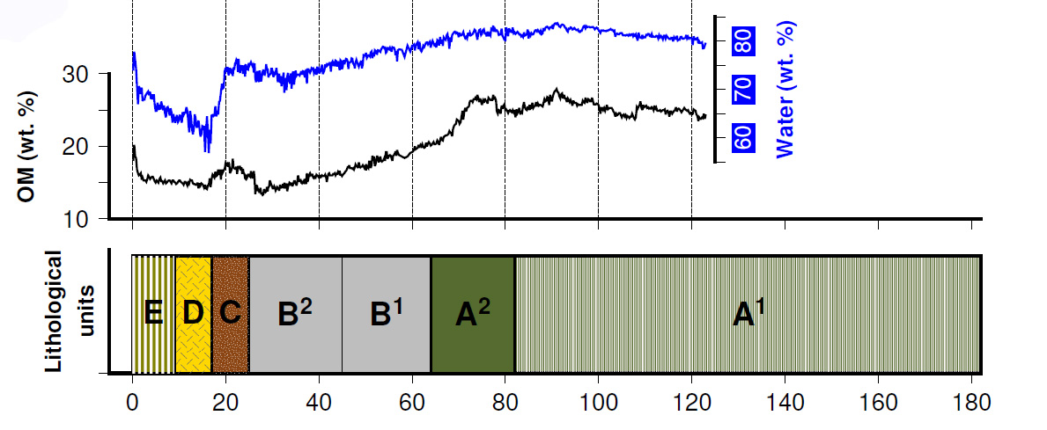
Sample ID. | M1 (Empty cup, gram) | M2 (Cup+wet sediment, gram) | M3 (Cup+dry sediment after heating to 100 deg, gram) | M4 (Cup+dry sediment after heating to 550 deg, gram) | Depth in core (cm) | Water (wt. %) | Reference depth (cm) | LOI 550 (%) | Reference depth (cm) | Core ID
1 | 0.1947 | 0.9329 | 0.3875 | 0.3528 | 0.2 | 73.9 | 0.2 | 18.0 | 0.2 | BHM8-2C1-D1
2 | 0.177 | 0.6545 | 0.2831 | 0.2617 | 0.4 | 77.8 | 0.4 | 20.2 | 0.4 | BHM8-2C1-D1
3 | 0.1714 | 0.5929 | 0.2721 | 0.2534 | 0.6 | 76.1 | 0.6 | 18.6 | 0.6 | BHM8-2C1-D1
4 | 0.1911 | 0.7165 | 0.326 | 0.3012 | 0.8 | 74.3 | 0.8 | 18.4 | 0.8 | BHM8-2C1-D1
5 | 0.2013 | 0.7743 | 0.3687 | 0.3405 | 1 | 70.8 | 1 | 16.8 | 1 | BHM8-2C1-D1
6 | 0.182 | 0.5357 | 0.2991 | 0.28 | 1.2 | 66.9 | 1.2 | 16.3 | 1.2 | BHM8-2C1-D1
7 | 0.1858 | 0.6956 | 0.3355 | 0.3115 | 1.4 | 70.6 | 1.4 | 16.0 | 1.4 | BHM8-2C1-D1
8 | 0.1863 | 0.4986 | 0.2794 | 0.2644 | 1.6 | 70.2 | 1.6 | 16.1 | 1.6 | BHM8-2C1-D1
9 | 0.1923 | 0.4955 | 0.2862 | 0.2709 | 1.8 | 69.0 | 1.8 | 16.3 | 1.8 | BHM8-2C1-D1
10 | 0.1843 | 0.7878 | 0.3633 | 0.3357 | 2 | 70.3 | 2 | 15.4 | 2 | BHM8-2C1-D1
11 | 0.1763 | 0.5544 | 0.2989 | 0.2797 | 2.2 | 67.6 | 2.2 | 15.7 | 2.2 | BHM8-2C1-D1
12 | 0.173 | 0.4542 | 0.2631 | 0.2493 | 2.4 | 68.0 | 2.4 | 15.3 | 2.4 | BHM8-2C1-D1
13 | 0.1769 | 0.5128 | 0.2847 | 0.2682 | 2.6 | 67.9 | 2.6 | 15.3 | 2.6 | BHM8-2C1-D1
14 | 0.1909 | 0.6837 | 0.3453 | 0.3217 | 2.8 | 68.7 | 2.8 | 15.3 | 2.8 | BHM8-2C1-D1
15 | 0.1838 | 0.6193 | 0.3189 | 0.2985 | 3 | 69.0 | 3 | 15.1 | 3 | BHM8-2C1-D1
16 | 0.1934 | 0.5689 | 0.3086 | 0.2908 | 3.2 | 69.3 | 3.2 | 15.5 | 3.2 | BHM8-2C1-D1
17 | 0.1789 | 0.617 | 0.3123 | 0.2909 | 3.4 | 69.6 | 3.4 | 16.0 | 3.4 | BHM8-2C1-D1
18 | 0.1839 | 0.6837 | 0.34 | 0.3154 | 3.6 | 68.8 | 3.6 | 15.8 | 3.6 | BHM8-2C1-D1
19 | 0.1866 | 0.5272 | 0.2906 | 0.2745 | 3.8 | 69.5 | 3.8 | 15.5 | 3.8 | BHM8-2C1-D1
20 | 0.1808 | 0.4222 | 0.2581 | 0.1995 | 4 | 68.0 | 4 |  | 4 | BHM8-2C1-D1
21 | 0.1825 | 0.5014 | 0.2816 | 0.2659 | 4.2 | 68.9 | 4.2 | 15.8 | 4.2 | BHM8-2C1-D1
22 | 0.1844 | 0.4093 | 0.2566 | 0.2452 | 4.4 | 67.9 | 4.4 | 15.8 | 4.4 | BHM8-2C1-D1
23 | 0.1845 | 0.5788 | 0.3069 | 0.2879 | 4.6 | 69.0 | 4.6 | 15.5 | 4.6 | BHM8-2C1-D1
24 | 0.1768 | 0.4901 | 0.2807 | 0.2649 | 4.8 | 66.8 | 4.8 | 15.2 | 4.8 | BHM8-2C1-D1
25 | 0.1783 | 0.5088 | 0.2922 | 0.2751 | 5 | 65.5 | 5 | 15.0 | 5 | BHM8-2C1-D1
26 | 0.2109 | 0.4599 | 0.2967 | 0.2836 | 5.2 | 65.5 | 5.2 | 15.3 | 5.2 | BHM8-2C1-D1
27 | 0.2027 | 0.5175 | 0.3059 | 0.2902 | 5.4 | 67.2 | 5.4 | 15.2 | 5.4 | BHM8-2C1-D1
28 | 0.186 | 0.4783 | 0.2862 | 0.2712 | 5.6 | 65.7 | 5.6 | 15.0 | 5.6 | BHM8-2C1-D1
29 | 0.1802 | 0.5027 | 0.2888 | 0.272 | 5.8 | 66.3 | 5.8 | 15.5 | 5.8 | BHM8-2C1-D1
30 | 0.1818 | 0.4714 | 0.2808 | 0.2653 | 6 | 65.8 | 6 | 15.7 | 6 | BHM8-2C1-D1
31 | 0.1873 | 0.7455 | 0.3688 | 0.3413 | 6.2 | 67.5 | 6.2 | 15.2 | 6.2 | BHM8-2C1-D1
32 | 0.1903 | 0.8245 | 0.4027 | 0.3704 | 6.4 | 66.5 | 6.4 | 15.2 | 6.4 | BHM8-2C1-D1
33 | 0.1765 | 0.52 | 0.2944 | 0.2768 | 6.6 | 65.7 | 6.6 | 14.9 | 6.6 | BHM8-2C1-D1
34 | 0.1841 | 0.6462 | 0.3382 | 0.3149 | 6.8 | 66.7 | 6.8 | 15.1 | 6.8 | BHM8-2C1-D1
35 | 0.1788 | 0.6495 | 0.3432 | 0.3181 | 7 | 65.1 | 7 | 15.3 | 7 | BHM8-2C1-D1
36 | 0.1848 | 0.5278 | 0.3077 | 0.2894 | 7.2 | 64.2 | 7.2 | 14.9 | 7.2 | BHM8-2C1-D1
37 | 0.1763 | 0.7326 | 0.3645 | 0.3363 | 7.4 | 66.2 | 7.4 | 15.0 | 7.4 | BHM8-2C1-D1
38 | 0.1795 | 0.6665 | 0.3435 | 0.3185 | 7.6 | 66.3 | 7.6 | 15.2 | 7.6 | BHM8-2C1-D1
39 | 0.1746 | 0.6826 | 0.402 | 0.3672 | 7.8 |  | 7.8 | 15.3 | 7.8 | BHM8-2C1-D1
40 | 0.1812 | 0.5815 | 0.323 | 0.3013 | 8 | 64.6 | 8 | 15.3 | 8 | BHM8-2C1-D1
41 | 0.2216 | 0.8645 | 0.4398 | 0.4069 | 8.2 | 66.1 | 8.2 | 15.1 | 8.2 | BHM8-2C1-D1
42 | 0.187 | 0.6038 | 0.3317 | 0.3101 | 8.4 | 65.3 | 8.4 | 14.9 | 8.4 | BHM8-2C1-D1
43 | 0.1718 | 0.5124 | 0.2975 | 0.2783 | 8.6 | 63.1 | 8.6 | 15.3 | 8.6 | BHM8-2C1-D1
44 | 0.1837 | 0.782 | 0.3938 | 0.3617 | 8.8 | 64.9 | 8.8 | 15.3 | 8.8 | BHM8-2C1-D1
45 | 0.2239 | 0.5656 | 0.3469 | 0.3283 | 9 | 64.0 | 9 | 15.1 | 9 | BHM8-2C1-D1
46 | 0.2268 | 0.5827 | 0.3582 | 0.3385 | 9.2 | 63.1 | 9.2 | 15.0 | 9.2 | BHM8-2C1-D1
47 | 0.2266 | 0.8672 | 0.4567 | 0.4227 | 9.4 | 64.1 | 9.4 | 14.8 | 9.4 | BHM8-2C1-D1
48 | 0.2326 | 0.6803 | 0.3908 | 0.3672 | 9.6 | 64.7 | 9.6 | 14.9 | 9.6 | BHM8-2C1-D1
49 | 0.2268 | 0.6023 | 0.3648 | 0.344 | 9.8 | 63.2 | 9.8 | 15.1 | 9.8 | BHM8-2C1-D1
50 | 0.2258 | 0.6199 | 0.3693 | 0.3474 | 10 | 63.6 | 10 | 15.3 | 10 | BHM8-2C1-D1
51 | 0.2215 | 0.743 | 0.4062 | 0.378 | 10.2 | 64.6 | 10.2 | 15.3 | 10.2 | BHM8-2C1-D1
52 | 0.2285 | 0.816 | 0.4369 | 0.4054 | 10.4 | 64.5 | 10.4 | 15.1 | 10.4 | BHM8-2C1-D1
53 | 0.2268 | 0.6469 | 0.3819 | 0.3586 | 10.6 | 63.1 | 10.6 | 15.0 | 10.6 | BHM8-2C1-D1
54 | 0.2268 | 0.6393 | 0.37 | 0.3487 | 10.8 | 65.3 | 10.8 | 14.9 | 10.8 | BHM8-2C1-D1
55 | 0.226 | 0.5093 | 0.326 | 0.3113 | 11 | 64.7 | 11 | 14.7 | 11 | BHM8-2C1-D1
56 | 0.224 | 0.5992 | 0.3548 | 0.3351 | 11.2 | 65.1 | 11.2 | 15.1 | 11.2 | BHM8-2C1-D1
57 | 0.2273 | 0.6189 | 0.3638 | 0.3432 | 11.4 | 65.1 | 11.4 | 15.1 | 11.4 | BHM8-2C1-D1
58 | 0.2233 | 0.6185 | 0.3565 | 0.3367 | 11.6 | 66.3 | 11.6 | 14.9 | 11.6 | BHM8-2C1-D1
59 | 0.2275 | 0.5726 | 0.3466 | 0.3292 | 11.8 | 65.5 | 11.8 | 14.6 | 11.8 | BHM8-2C1-D1
60 | 0.2294 | 0.5639 | 0.3536 | 0.3347 | 12 | 62.9 | 12 | 15.2 | 12 | BHM8-2C1-D1
61 | 0.2217 | 0.4927 | 0.3271 | 0.3114 | 12.2 | 61.1 | 12.2 | 14.9 | 12.2 | BHM8-2C1-D1
62 | 0.2256 | 0.5717 | 0.345 | 0.3266 | 12.4 | 65.5 | 12.4 | 15.4 | 12.4 | BHM8-2C1-D1
63 | 0.2343 | 0.4879 | 0.3254 | 0.3115 | 12.6 | 64.1 | 12.6 | 15.3 | 12.6 | BHM8-2C1-D1
64 | 0.2216 | 0.4748 | 0.3185 | 0.3037 | 12.8 | 61.7 | 12.8 | 15.3 | 12.8 | BHM8-2C1-D1
65 | 0.2224 | 0.5185 | 0.3388 | 0.3214 | 13 | 60.7 | 13 | 14.9 | 13 | BHM8-2C1-D1
66 | 0.244 | 0.5085 | 0.3446 | 0.3297 | 13.2 | 62.0 | 13.2 | 14.8 | 13.2 | BHM8-2C1-D1
67 | 0.213 | 0.5117 | 0.3181 | 0.3025 | 13.4 | 64.8 | 13.4 | 14.8 | 13.4 | BHM8-2C1-D1
68 | 0.2266 | 0.5406 | 0.3405 | 0.3238 | 13.6 | 63.7 | 13.6 | 14.7 | 13.6 | BHM8-2C1-D1
69 | 0.2263 | 0.4601 | 0.315 | 0.302 | 13.8 | 62.1 | 13.8 | 14.7 | 13.8 | BHM8-2C1-D1
70 | 0.2266 | 0.5101 | 0.3328 | 0.3169 | 14 | 62.5 | 14 | 15.0 | 14 | BHM8-2C1-D1
71 | 0.2235 | 0.5201 | 0.3316 | 0.3163 | 14.2 | 63.6 | 14.2 | 14.2 | 14.2 | BHM8-2C1-D1
72 | 0.2383 | 0.356 | 0.2995 | 0.2904 | 14.4 |  | 14.4 | 14.9 | 14.4 | BHM8-2C1-D1
73 | 0.2256 | 0.4562 | 0.3173 | 0.3039 | 14.6 | 60.2 | 14.6 | 14.6 | 14.6 | BHM8-2C1-D1
74 | 0.2303 | 0.4015 | 0.2976 | 0.2876 | 14.8 | 60.7 | 14.8 | 14.9 | 14.8 | BHM8-2C1-D1
75 | 0.2254 | 0.3868 | 0.2861 | 0.2771 | 15 | 62.4 | 15 | 14.8 | 15 | BHM8-2C1-D1
76 | 0.2245 | 0.5397 | 0.3434 | 0.326 | 15.2 | 62.3 | 15.2 | 14.6 | 15.2 | BHM8-2C1-D1
77 | 0.2208 | 0.4589 | 0.3107 | 0.2978 | 15.4 | 62.2 | 15.4 | 14.3 | 15.4 | BHM8-2C1-D1
78 | 0.2265 | 0.4076 | 0.3043 | 0.2929 | 15.6 | 57.0 | 15.6 | 14.7 | 15.6 | BHM8-2C1-D1
79 | 0.2185 | 0.4714 | 0.3154 | 0.3016 | 15.8 | 61.7 | 15.8 | 14.2 | 15.8 | BHM8-2C1-D1
80 | 0.2175 | 0.4564 | 0.3025 | 0.2905 | 16 | 64.4 | 16 | 14.1 | 16 | BHM8-2C1-D1
81 | 0.2125 | 0.4759 | 0.3142 | 0.2994 | 16.2 | 61.4 | 16.2 | 14.6 | 16.2 | BHM8-2C1-D1
82 | 0.2303 | 0.3767 | 0.2935 | 0.2842 | 16.4 | 56.8 | 16.4 | 14.7 | 16.4 | BHM8-2C1-D1
83 | 0.225 | 0.4538 | 0.3127 | 0.299 | 16.6 | 61.7 | 16.6 | 15.6 | 16.6 | BHM8-2C1-D1
84 | 0.2169 | 0.4074 | 0.2955 | 0.2842 | 16.8 | 58.7 | 16.8 | 14.4 | 16.8 | BHM8-2C1-D1
85 | 0.2007 | 0.4342 | 0.2834 | 0.2706 | 17 | 64.6 | 17 | 15.5 | 17 | BHM8-2C1-D1
86 | 0.205 | 0.3582 | 0.2591 | 0.2504 | 17.2 | 64.7 | 17.2 | 16.1 | 17.2 | BHM8-2C1-D1
87 | 0.2263 | 0.393 | 0.2856 | 0.2762 | 17.4 | 64.4 | 17.4 | 15.9 | 17.4 | BHM8-2C1-D1
88 | 0.2339 | 0.3687 | 0.2816 | 0.2741 | 17.6 | 64.6 | 17.6 | 15.7 | 17.6 | BHM8-2C1-D1
89 | 0.2244 | 0.422 | 0.2906 | 0.2797 | 17.8 | 66.5 | 17.8 | 16.5 | 17.8 | BHM8-2C1-D1
90 | 0.1983 | 0.4313 | 0.2813 | 0.2681 | 18 | 64.4 | 18 | 15.9 | 18 | BHM8-2C1-D1
91 | 0.2285 | 0.4158 | 0.293 | 0.2827 | 18.2 | 65.6 | 18.2 | 16.0 | 18.2 | BHM8-2C1-D1
92 | 0.2255 | 0.3845 | 0.2815 | 0.2721 | 18.4 | 64.8 | 18.4 | 16.8 | 18.4 | BHM8-2C1-D1
93 | 0.2268 | 0.5627 | 0.3364 | 0.3187 | 18.6 | 67.4 | 18.6 | 16.1 | 18.6 | BHM8-2C1-D1
94 | 0.1973 | 0.3496 | 0.2466 | 0.2383 | 18.8 | 67.6 | 18.8 | 16.8 | 18.8 | BHM8-2C1-D1
95 | 0.2351 | 0.3894 | 0.2826 | 0.2753 | 19 | 69.2 | 19 | 15.4 | 19 | BHM8-2C1-D1
96 | 0.1956 | 0.4494 | 0.2689 | 0.2566 | 19.2 | 71.1 | 19.2 | 16.8 | 19.2 | BHM8-2C1-D1
97 | 0.2286 | 0.5133 | 0.3136 | 0.2997 | 19.4 | 70.1 | 19.4 | 16.4 | 19.4 | BHM8-2C1-D1
98 | 0.228 | 0.5388 | 0.3202 | 0.3048 | 19.6 | 70.3 | 19.6 | 16.7 | 19.6 | BHM8-2C1-D1
99 | 0.2326 | 0.5159 | 0.3071 | 0.2945 | 19.8 | 73.7 | 19.8 | 16.9 | 19.8 | BHM8-2C1-D1
100 | 0.224 | 0.4711 | 0.2872 | 0.276 | 20 | 74.4 | 20 | 17.7 | 20 | BHM8-2C1-D1
101 | 0.2265 | 0.4982 | 0.2983 | 0.2857 | 20.2 | 73.6 | 20.15555554 | 17.5 | 20.15555554 | BHM8-2C1-D1
102 | 0.2291 | 0.4775 | 0.2926 | 0.2814 | 20.4 | 74.4 | 20.31111108 | 17.6 | 20.31111108 | BHM8-2C1-D1
103 | 0.2238 | 0.4351 | 0.2779 | 0.2686 | 20.6 | 74.4 | 20.46666662 | 17.2 | 20.46666662 | BHM8-2C1-D1
104 | 0.2349 | 0.4113 | 0.2827 | 0.2742 | 20.8 | 72.9 | 20.62222216 | 17.8 | 20.62222216 | BHM8-2C1-D1
105 | 0.2227 | 0.3807 | 0.2649 | 0.2575 | 21 | 73.3 | 20.7777777 | 17.5 | 20.7777777 | BHM8-2C1-D1
106 | 0.2295 | 0.5345 | 0.3075 | 0.2948 | 21.2 | 74.4 | 20.93333324 | 16.3 | 20.93333324 | BHM8-2C1-D1
107 | 0.229 | 0.5001 | 0.2993 | 0.2877 | 21.4 | 74.1 | 21.08888878 | 16.5 | 21.08888878 | BHM8-2C1-D1
108 | 0.2281 | 0.5327 | 0.3085 | 0.2951 | 21.6 | 73.6 | 21.24444432 | 16.7 | 21.24444432 | BHM8-2C1-D1
109 | 0.2326 | 0.577 | 0.3227 | 0.3073 | 21.8 | 73.8 | 21.39999986 | 17.1 | 21.39999986 | BHM8-2C1-D1
110 | 0.2218 | 0.4507 | 0.2842 | 0.2728 | 22 | 72.7 | 21.5555554 | 18.3 | 21.5555554 | BHM8-2C1-D1
111 | 0.2254 | 0.5842 | 0.3168 | 0.3012 | 22.2 | 74.5 | 21.71111094 | 17.1 | 21.71111094 | BHM8-2C1-D1
112 | 0.2274 | 0.5242 | 0.3045 | 0.2914 | 22.4 | 74.0 | 21.86666648 | 17.0 | 21.86666648 | BHM8-2C1-D1
113 | 0.2278 | 0.4808 | 0.2904 | 0.2798 | 22.6 | 75.3 | 22.02222202 | 16.9 | 22.02222202 | BHM8-2C1-D1
114 | 0.2225 | 0.4941 | 0.2889 | 0.2777 | 22.8 | 75.6 | 22.17777756 | 16.9 | 22.17777756 | BHM8-2C1-D1
115 | 0.2255 | 0.5761 | 0.3091 | 0.2947 | 23 | 76.2 | 22.3333331 | 17.2 | 22.3333331 | BHM8-2C1-D1
116 | 0.2253 | 0.4884 | 0.2888 | 0.2785 | 23.2 | 75.9 | 22.48888864 | 16.2 | 22.48888864 | BHM8-2C1-D1
117 | 0.218 | 0.4189 | 0.2711 | 0.2619 | 23.4 | 73.6 | 22.652 | 17.3 | 22.652 | BHM8-2C1-D1
118 | 0.2231 | 0.5696 | 0.3053 | 0.2914 | 23.6 | 76.3 | 22.80000476 | 16.9 | 22.80000476 | BHM8-2C1-D1
119 | 0.232 | 0.4788 | 0.2964 | 0.2853 | 23.8 | 73.9 | 22.95556058 | 17.2 | 22.95556058 | BHM8-2C1-D1
120 | 0.2225 | 0.3885 | 0.2667 | 0.2591 | 24 | 73.4 | 23.1111164 | 17.2 | 23.1111164 | BHM8-2C1-D1
121 | 0.228 | 0.5725 | 0.3141 | 0.2997 | 24.2 | 75.0 | 23.26667222 | 16.7 | 23.26667222 | BHM8-2C1-D1
122 | 0.2203 | 0.5098 | 0.2946 | 0.2819 | 24.4 | 74.3 | 23.42222804 | 17.1 | 23.42222804 | BHM8-2C1-D1
123 | 0.229 | 0.6713 | 0.3398 | 0.3219 | 24.6 | 74.9 | 23.57778386 | 16.2 | 23.57778386 | BHM8-2C1-D1
124 | 0.2268 | 0.4364 | 0.283 | 0.2735 | 24.8 | 73.2 | 23.73333968 | 16.9 | 23.73333968 | BHM8-2C1-D1
125 | 0.2238 | 0.6398 | 0.3295 | 0.3123 | 25 | 74.6 | 23.8888955 | 16.3 | 23.8888955 | BHM8-2C1-D1
126 | 0.2264 | 0.6405 | 0.3309 | 0.314 | 25.2 | 74.8 | 24.04445132 | 16.2 | 24.04445132 | BHM8-2C1-D1
127 | 0.2269 | 0.5124 | 0.305 | 0.2928 | 25.4 | 72.6 | 24.20000714 | 15.6 | 24.20000714 | BHM8-2C1-D1
128 | 0.2293 | 0.6141 | 0.3249 | 0.3101 | 25.6 | 75.2 | 24.35556296 | 15.5 | 24.35556296 | BHM8-2C1-D1
129 | 0.2259 | 0.5722 | 0.3147 | 0.3004 | 25.8 | 74.4 | 24.51111878 | 16.1 | 24.51111878 | BHM8-2C1-D1
130 | 0.23 | 0.5333 | 0.3085 | 0.2961 | 26 | 74.1 | 24.6666746 | 15.8 | 24.6666746 | BHM8-2C1-D1
131 | 0.2233 | 0.685 | 0.3431 | 0.3238 | 26.2 | 74.1 | 24.82223042 | 16.1 | 24.82223042 | BHM8-2C1-D1
132 | 0.2235 | 0.6503 | 0.3283 | 0.3114 | 26.4 | 75.4 | 24.97778624 | 16.1 | 24.97778624 | BHM8-2C1-D1
133 | 0.2309 | 0.5516 | 0.3112 | 0.2984 | 26.6 | 75.0 | 25.13334206 | 15.9 | 25.13334206 | BHM8-2C1-D1
134 | 0.2258 | 0.5212 | 0.2988 | 0.2873 | 26.8 | 75.3 | 25.28889788 | 15.8 | 25.28889788 | BHM8-2C1-D1
135 | 0.2112 | 0.4601 | 0.2719 | 0.2618 | 27 | 75.6 | 25.4444537 | 16.6 | 25.4444537 | BHM8-2C1-D1
136 | 0.2272 | 0.5073 | 0.2967 | 0.2855 | 27.2 | 75.2 | 25.60000952 | 16.1 | 25.60000952 | BHM8-2C1-D1
137 | 0.233 | 0.4633 | 0.2909 | 0.2818 | 27.4 | 74.9 | 25.75556534 | 15.7 | 25.75556534 | BHM8-2C1-D1
138 | 0.2111 | 0.5547 | 0.2967 | 0.2833 | 27.6 | 75.1 | 25.91112116 | 15.7 | 25.91112116 | BHM8-2C1-D1
139 | 0.2305 | 0.475 | 0.2954 | 0.2846 | 27.8 | 73.5 | 26.06667698 | 16.6 | 26.06667698 | BHM8-2C1-D1
140 | 0.2296 | 0.5729 | 0.3142 | 0.3011 | 28 | 75.4 | 26.2222328 | 15.5 | 26.2222328 | BHM8-2C1-D1
141 | 0.219 | 0.5794 | 0.3187 | 0.3053 | 28.2 | 72.3 | 26.37778862 | 13.4 | 26.37778862 | BHM8-2C1-D1
142 | 0.2133 | 0.4137 | 0.2705 | 0.2621 | 28.4 | 71.5 | 26.53334444 | 14.7 | 26.53334444 | BHM8-2C1-D1
143 | 0.2095 | 0.4967 | 0.2873 | 0.2763 | 28.6 | 72.9 | 26.68890026 | 14.1 | 26.68890026 | BHM8-2C1-D1
144 | 0.2311 | 0.4603 | 0.2912 | 0.2826 | 28.8 | 73.8 | 26.84445608 | 14.3 | 26.84445608 | BHM8-2C1-D1
145 | 0.2259 | 0.4743 | 0.2957 | 0.286 | 29 | 71.9 | 27.0000119 | 13.9 | 27.0000119 | BHM8-2C1-D1
146 | 0.2306 | 0.4233 | 0.2855 | 0.2779 | 29.2 | 71.5 | 27.15556772 | 13.8 | 27.15556772 | BHM8-2C1-D1
147 | 0.2318 | 0.5295 | 0.3096 | 0.299 | 29.4 | 73.9 | 27.31112354 | 13.6 | 27.31112354 | BHM8-2C1-D1
148 | 0.2271 | 0.4145 | 0.2874 | 0.2788 | 29.6 |  | 27.46667936 | 14.3 | 27.46667936 | BHM8-2C1-D1
149 | 0.2134 | 0.5594 | 0.3116 | 0.2983 | 29.8 | 71.6 | 27.62223518 | 13.5 | 27.62223518 | BHM8-2C1-D1
150 | 0.2291 | 0.5886 | 0.3281 | 0.3147 | 30 | 72.5 | 27.777791 | 13.5 | 27.777791 | BHM8-2C1-D1
151 | 0.2083 | 0.4954 | 0.2843 | 0.2742 | 30.2 | 73.5 | 27.93334682 | 13.3 | 27.93334682 | BHM8-2C1-D1
152 | 0.2162 | 0.7111 | 0.3445 | 0.3273 | 30.4 | 74.1 | 28.08890264 | 13.4 | 28.08890264 | BHM8-2C1-D1
153 | 0.2304 | 0.566 | 0.3206 | 0.3079 | 30.6 | 73.1 | 28.24445846 | 14.1 | 28.24445846 | BHM8-2C1-D1
154 | 0.2138 | 0.5342 | 0.3002 | 0.2882 | 30.8 | 73.0 | 28.40001428 | 13.9 | 28.40001428 | BHM8-2C1-D1
155 | 0.2184 | 0.622 | 0.3247 | 0.3101 | 31 | 73.7 | 28.5555701 | 13.7 | 28.5555701 | BHM8-2C1-D1
156 | 0.2277 | 0.7867 | 0.3663 | 0.3472 | 31.2 | 75.2 | 28.71112592 | 13.8 | 28.71112592 | BHM8-2C1-D1
157 | 0.2112 | 0.496 | 0.2857 | 0.275 | 31.4 | 73.8 | 28.86668174 | 14.4 | 28.86668174 | BHM8-2C1-D1
158 | 0.213 | 0.6307 | 0.3203 | 0.3055 | 31.6 | 74.3 | 29.02223756 | 13.8 | 29.02223756 | BHM8-2C1-D1
159 | 0.2067 | 0.5043 | 0.2887 | 0.2769 | 31.8 | 72.4 | 29.17779338 | 14.4 | 29.17779338 | BHM8-2C1-D1
160 | 0.2282 | 0.4812 | 0.2966 | 0.2867 | 32 | 73.0 | 29.3333492 | 14.5 | 29.3333492 | BHM8-2C1-D1
161 | 0.2183 | 0.3757 | 0.2679 | 0.2603 | 32.2 |  | 29.48890502 | 15.3 | 29.48890502 | BHM8-2C1-D1
162 | 0.2221 | 0.557 | 0.312 | 0.2985 | 32.4 | 73.2 | 29.64446084 | 15.0 | 29.64446084 | BHM8-2C1-D1
163 | 0.2251 | 0.4545 | 0.2842 | 0.2755 | 32.6 | 74.2 | 29.80001666 | 14.7 | 29.80001666 | BHM8-2C1-D1
164 | 0.2058 | 0.5266 | 0.2885 | 0.2765 | 32.8 | 74.2 | 29.95557248 | 14.5 | 29.95557248 | BHM8-2C1-D1
165 | 0.2128 | 0.6871 | 0.3385 | 0.3207 | 33 | 73.5 | 30.1111283 | 14.2 | 30.1111283 | BHM8-2C1-D1
166 | 0.2251 | 0.5466 | 0.3134 | 0.3009 | 33.2 | 72.5 | 30.26668412 | 14.2 | 30.26668412 | BHM8-2C1-D1
167 | 0.2254 | 0.4992 | 0.2984 | 0.2878 | 33.4 | 73.3 | 30.42223994 | 14.5 | 30.42223994 | BHM8-2C1-D1
168 | 0.2276 | 0.5412 | 0.3118 | 0.2998 | 33.6 | 73.2 | 30.57779576 | 14.3 | 30.57779576 | BHM8-2C1-D1
169 | 0.2311 | 0.5386 | 0.3129 | 0.3015 | 33.8 | 73.4 | 30.73335158 | 13.9 | 30.73335158 | BHM8-2C1-D1
170 | 0.2277 | 0.692 | 0.3465 | 0.3297 | 34 | 74.4 | 30.8889074 | 14.1 | 30.8889074 | BHM8-2C1-D1
171 | 0.2244 | 0.6863 | 0.3482 | 0.3304 | 34.2 | 73.2 | 31.04446322 | 14.4 | 31.04446322 | BHM8-2C1-D1
172 | 0.22 | 0.5089 | 0.3024 | 0.2906 | 34.4 | 71.5 | 31.20001904 | 14.3 | 31.20001904 | BHM8-2C1-D1
173 | 0.2082 | 0.5765 | 0.3099 | 0.2956 | 34.6 | 72.4 | 31.35557486 | 14.1 | 31.35557486 | BHM8-2C1-D1
174 | 0.2316 | 0.6674 | 0.3483 | 0.3321 | 34.8 | 73.2 | 31.51113068 | 13.9 | 31.51113068 | BHM8-2C1-D1
175 | 0.2255 | 0.6106 | 0.336 | 0.3198 | 35 | 71.3 | 31.6666865 | 14.7 | 31.6666865 | BHM8-2C1-D1
176 | 0.2201 | 0.8448 | 0.3905 | 0.3663 | 35.2 | 72.7 | 31.82224232 | 14.2 | 31.82224232 | BHM8-2C1-D1
177 | 0.2104 | 0.4849 | 0.291 | 0.2792 | 35.4 | 70.6 | 31.97779814 | 14.6 | 31.97779814 | BHM8-2C1-D1
178 | 0.224 | 0.556 | 0.3159 | 0.3028 | 35.6 | 72.3 | 32.13335396 | 14.3 | 32.13335396 | BHM8-2C1-D1
179 | 0.2018 | 0.5013 | 0.2841 | 0.2719 | 35.8 | 72.5 | 32.28890978 | 14.8 | 32.28890978 | BHM8-2C1-D1
180 | 0.2325 | 0.7265 | 0.3636 | 0.345 | 36 | 73.5 | 32.4444656 | 14.2 | 32.4444656 | BHM8-2C1-D1
181 | 0.2319 | 0.4677 | 0.3044 | 0.2935 | 36.2 | 69.3 | 32.60002142 | 15.0 | 32.60002142 | BHM8-2C1-D1
182 | 0.2205 | 0.8007 | 0.381 | 0.358 | 36.4 | 72.3 | 32.75557724 | 14.3 | 32.75557724 | BHM8-2C1-D1
183 | 0.2278 | 0.5801 | 0.3271 | 0.3129 | 36.6 | 71.8 | 32.91113306 | 14.3 | 32.91113306 | BHM8-2C1-D1
184 | 0.2192 | 0.5321 | 0.3136 | 0.2995 | 36.8 | 69.8 | 33.06668888 | 14.9 | 33.06668888 | BHM8-2C1-D1
185 | 0.2307 | 0.5493 | 0.3175 | 0.3055 | 37 | 72.8 | 33.2222447 | 13.8 | 33.2222447 | BHM8-2C1-D1
186 | 0.2242 | 0.6783 | 0.3451 | 0.3277 | 37.2 | 73.4 | 33.37780052 | 14.4 | 33.37780052 | BHM8-2C1-D1
187 | 0.2319 | 0.8131 | 0.3928 | 0.3692 | 37.4 | 72.3 | 33.53335634 | 14.7 | 33.53335634 | BHM8-2C1-D1
188 | 0.2267 | 0.5859 | 0.329 | 0.3137 | 37.6 | 71.5 | 33.68891216 | 15.0 | 33.68891216 | BHM8-2C1-D1
189 | 0.224 | 0.4954 | 0.3023 | 0.2906 | 37.8 | 71.1 | 33.84446798 | 14.9 | 33.84446798 | BHM8-2C1-D1
190 | 0.2189 | 0.6944 | 0.346 | 0.3275 | 38 | 73.3 | 34 | 14.6 | 34 | BHM8-2C1-D1
191 | 0.2151 | 0.5803 | 0.3241 | 0.3077 | 38.2 | 70.2 | 34.1714 | 15.0 | 34.1714 | BHM8-2C1-D1
192 | 0.2156 | 0.5528 | 0.3058 | 0.2927 | 38.4 | 73.3 | 34.3428 | 14.5 | 34.3428 | BHM8-2C1-D1
193 | 0.2155 | 0.6866 | 0.3395 | 0.3212 | 38.6 | 73.7 | 34.5142 | 14.8 | 34.5142 | BHM8-2C1-D1
194 | 0.2072 | 0.6188 | 0.3268 | 0.3086 | 38.8 | 70.9 | 34.6856 | 15.2 | 34.6856 | BHM8-2C1-D1
195 | 0.2272 | 0.5541 | 0.3176 | 0.3039 | 39 | 72.3 | 34.857 | 15.2 | 34.857 | BHM8-2C1-D1
196 | 0.2233 | 0.9396 | 0.4106 | 0.3827 | 39.2 | 73.9 | 35.0284 | 14.9 | 35.0284 | BHM8-2C1-D1
197 | 0.2206 | 0.6164 | 0.3283 | 0.3126 | 39.4 | 72.8 | 35.1998 | 14.6 | 35.1998 | BHM8-2C1-D1
198 | 0.2104 | 0.5885 | 0.3124 | 0.2971 | 39.6 | 73.0 | 35.3712 | 15.0 | 35.3712 | BHM8-2C1-D1
199 | 0.2338 | 0.5726 | 0.3252 | 0.3106 | 39.8 | 73.0 | 35.5426 | 16.0 | 35.5426 | BHM8-2C1-D1
200 | 0.2141 | 0.6886 | 0.3421 | 0.3224 | 40 | 73.0 | 35.714 | 15.4 | 35.714 | BHM8-2C1-D1
201 | 0.2115 | 0.5956 | 0.3158 | 0.3 | 40.2 | 72.8 | 35.8854 | 15.1 | 35.8854 | BHM8-2C1-D1
202 | 0.1964 | 0.6079 | 0.3065 | 0.2894 | 40.4 | 73.2 | 36.0568 | 15.5 | 36.0568 | BHM8-2C1-D1
203 | 0.2156 | 0.6434 | 0.3279 | 0.311 | 40.6 | 73.7 | 36.2282 | 15.0 | 36.2282 | BHM8-2C1-D1
204 | 0.2255 | 0.64 | 0.3373 | 0.3206 | 40.8 | 73.0 | 36.3996 | 14.9 | 36.3996 | BHM8-2C1-D1
205 | 0.2135 | 0.709 | 0.3436 | 0.3239 | 41 | 73.7 | 36.571 | 15.1 | 36.571 | BHM8-2C1-D1
206 | 0.2151 | 0.7714 | 0.3614 | 0.3394 | 41.2 | 73.7 | 36.7424 | 15.0 | 36.7424 | BHM8-2C1-D1
207 | 0.2175 | 0.5988 | 0.3213 | 0.3052 | 41.4 | 72.8 | 36.9138 | 15.5 | 36.9138 | BHM8-2C1-D1
208 | 0.2208 | 0.6824 | 0.3479 | 0.3286 | 41.6 | 72.5 | 37.0852 | 15.2 | 37.0852 | BHM8-2C1-D1
209 | 0.2259 | 0.7662 | 0.3656 | 0.3449 | 41.8 | 74.1 | 37.2566 | 14.8 | 37.2566 | BHM8-2C1-D1
210 | 0.2142 | 0.6129 | 0.3291 | 0.3104 | 42 | 71.2 | 37.428 | 16.3 | 37.428 | BHM8-2C1-D1
211 | 0.2115 | 0.7862 | 0.3601 | 0.3377 | 42.2 | 74.1 | 37.5994 | 15.1 | 37.5994 | BHM8-2C1-D1
212 | 0.1863 | 0.6578 | 0.3082 | 0.2892 | 42.4 | 74.1 | 37.7708 | 15.6 | 37.7708 | BHM8-2C1-D1
213 | 0.2297 | 0.4252 | 0.2895 | 0.2799 | 42.6 |  | 37.9422 | 16.1 | 37.9422 | BHM8-2C1-D1
214 | 0.2136 | 0.558 | 0.3051 | 0.2902 | 42.8 | 73.4 | 38.1136 | 16.3 | 38.1136 | BHM8-2C1-D1
215 | 0.2143 | 0.7206 | 0.3468 | 0.3256 | 43 | 73.8 | 38.285 | 16.0 | 38.285 | BHM8-2C1-D1
216 | 0.2159 | 0.6249 | 0.3207 | 0.3038 | 43.2 | 74.4 | 38.4564 | 16.1 | 38.4564 | BHM8-2C1-D1
217 | 0.2217 | 0.8431 | 0.3818 | 0.3561 | 43.4 | 74.2 | 38.6278 | 16.1 | 38.6278 | BHM8-2C1-D1
218 | 0.2015 | 0.8933 | 0.3791 | 0.3512 | 43.6 | 74.3 | 38.7992 | 15.7 | 38.7992 | BHM8-2C1-D1
219 | 0.2241 | 0.7862 | 0.3744 | 0.351 | 43.8 | 73.3 | 38.9706 | 15.6 | 38.9706 | BHM8-2C1-D1
220 | 0.2128 | 0.8073 | 0.3698 | 0.345 | 44 | 73.6 | 39.142 | 15.8 | 39.142 | BHM8-2C1-D1
221 | 0.2173 | 0.7911 | 0.3653 | 0.342 | 44.2 | 74.2 | 39.3134 | 15.7 | 39.3134 | BHM8-2C1-D1
222 | 0.2127 | 0.6925 | 0.3422 | 0.3214 | 44.4 | 73.0 | 39.4848 | 16.1 | 39.4848 | BHM8-2C1-D1
223 | 0.2162 | 0.7716 | 0.3569 | 0.3344 | 44.6 | 74.7 | 39.6562 | 16.0 | 39.6562 | BHM8-2C1-D1
224 | 0.2097 | 0.8341 | 0.3738 | 0.3477 | 44.8 | 73.7 | 39.8276 | 15.9 | 39.8276 | BHM8-2C1-D1
225 | 0.2115 | 0.7316 | 0.3462 | 0.3251 | 45 | 74.1 | 39.999 | 15.7 | 39.999 | BHM8-2C1-D1
226 | 0.2164 | 0.601 | 0.3191 | 0.303 | 45.2 | 73.3 | 40.1704 | 15.7 | 40.1704 | BHM8-2C1-D1
227 | 0.2257 | 0.6634 | 0.3406 | 0.3223 | 45.4 | 73.7 | 40.3418 | 15.9 | 40.3418 | BHM8-2C1-D1
228 | 0.2093 | 0.8434 | 0.3718 | 0.3461 | 45.6 | 74.4 | 40.5132 | 15.8 | 40.5132 | BHM8-2C1-D1
229 | 0.2109 | 0.8522 | 0.3706 | 0.3451 | 45.8 | 75.1 | 40.6846 | 16.0 | 40.6846 | BHM8-2C1-D1
230 | 0.2282 | 0.7537 | 0.3693 | 0.3468 | 46 | 73.1 | 40.856 | 15.9 | 40.856 | BHM8-2C1-D1
231 | 0.2209 | 0.8792 | 0.4079 | 0.3781 | 46.2 |  | 41.0274 | 15.9 | 41.0274 | BHM8-2C1-D1
232 | 0.2252 | 0.6843 | 0.3448 | 0.3258 | 46.4 | 73.9 | 41.1988 | 15.9 | 41.1988 | BHM8-2C1-D1
233 | 0.2057 | 0.7967 | 0.3526 | 0.3289 | 46.6 | 75.1 | 41.3702 | 16.1 | 41.3702 | BHM8-2C1-D1
234 | 0.2129 | 0.6055 | 0.313 | 0.2972 | 46.8 | 74.5 | 41.5416 | 15.8 | 41.5416 | BHM8-2C1-D1
235 | 0.2151 | 0.6056 | 0.3122 | 0.2975 | 47 | 75.1 | 41.713 | 15.1 | 41.713 | BHM8-2C1-D1
236 | 0.2105 | 0.8068 | 0.3597 | 0.3362 | 47.2 | 75.0 | 41.8844 | 15.8 | 41.8844 | BHM8-2C1-D1
237 | 0.2124 | 0.7476 | 0.345 | 0.3235 | 47.4 | 75.2 | 42.0558 | 16.2 | 42.0558 | BHM8-2C1-D1
238 | 0.2122 | 0.7255 | 0.3399 | 0.3191 | 47.6 | 75.1 | 42.2272 | 16.3 | 42.2272 | BHM8-2C1-D1
239 | 0.2038 | 0.8724 | 0.3668 | 0.3408 | 47.8 | 75.6 | 42.3986 | 16.0 | 42.3986 | BHM8-2C1-D1
240 | 0.2215 | 0.5506 | 0.3082 | 0.2943 | 48 | 73.7 | 42.57 | 16.0 | 42.57 | BHM8-2C1-D1
241 | 0.2099 | 0.7263 | 0.337 | 0.3167 | 48.2 | 75.4 | 42.7414 | 16.0 | 42.7414 | BHM8-2C1-D1
242 | 0.2183 | 0.7979 | 0.3592 | 0.3366 | 48.4 | 75.7 | 42.9128 | 16.0 | 42.9128 | BHM8-2C1-D1
243 | 0.2193 | 0.7066 | 0.3422 | 0.3223 | 48.6 | 74.8 | 43.0842 | 16.2 | 43.0842 | BHM8-2C1-D1
244 | 0.2207 | 0.9905 | 0.4069 | 0.3767 | 48.8 | 75.8 | 43.2556 | 16.2 | 43.2556 | BHM8-2C1-D1
245 | 0.207 | 0.7219 | 0.3372 | 0.316 | 49 | 74.7 | 43.427 | 16.3 | 43.427 | BHM8-2C1-D1
246 | 0.2094 | 0.6677 | 0.3197 | 0.3021 | 49.2 | 75.9 | 43.5984 | 16.0 | 43.5984 | BHM8-2C1-D1
247 | 0.212 | 0.9993 | 0.4026 | 0.3717 | 49.4 | 75.8 | 43.7698 | 16.2 | 43.7698 | BHM8-2C1-D1
248 | 0.2334 | 0.7814 | 0.3721 | 0.3496 | 49.6 | 74.7 | 43.9412 | 16.2 | 43.9412 | BHM8-2C1-D1
249 | 0.214 | 0.832 | 0.3637 | 0.339 | 49.8 | 75.8 | 44.1126 | 16.5 | 44.1126 | BHM8-2C1-D1
250 | 0.2188 | 0.866 | 0.3793 | 0.3532 | 50 | 75.2 | 44.284 | 16.3 | 44.284 | BHM8-2C1-D1
251 | 0.2238 | 0.4844 | 0.2917 | 0.2804 | 50.2 | 73.9 | 44.4554 | 16.6 | 44.4554 | BHM8-2C1-D1
252 | 0.2175 | 0.8495 | 0.3692 | 0.3448 | 50.4 | 76.0 | 44.6268 | 16.1 | 44.6268 | BHM8-2C1-D1
253 | 0.2296 | 0.642 | 0.3294 | 0.3133 | 50.6 | 75.8 | 44.7982 | 16.1 | 44.7982 | BHM8-2C1-D1
254 | 0.2089 | 0.5785 | 0.3044 | 0.2892 | 50.8 | 74.2 | 44.9696 | 15.9 | 44.9696 | BHM8-2C1-D1
255 | 0.2231 | 0.6424 | 0.329 | 0.3062 | 51 | 74.7 | 45.141 |  | 45.141 | BHM8-2C1-D1
256 | 0.2157 | 0.6228 | 0.3133 | 0.2975 | 51.2 | 76.0 | 45.3124 | 16.2 | 45.3124 | BHM8-2C1-D1
257 | 0.2196 | 0.7037 | 0.3398 | 0.3202 | 51.4 | 75.2 | 45.4838 | 16.3 | 45.4838 | BHM8-2C1-D1
258 | 0.2093 | 0.502 | 0.2803 | 0.2686 | 51.6 | 75.7 | 45.6552 | 16.5 | 45.6552 | BHM8-2C1-D1
259 | 0.2064 | 0.6215 | 0.3048 | 0.2885 | 51.8 | 76.3 | 45.8266 | 16.6 | 45.8266 | BHM8-2C1-D1
260 | 0.2059 | 0.5973 | 0.299 | 0.2834 | 52 | 76.2 | 45.998 | 16.8 | 45.998 | BHM8-2C1-D1
261 | 0.2226 | 0.7337 | 0.3462 | 0.3251 | 52.2 | 75.8 | 46.1694 | 17.1 | 46.1694 | BHM8-2C1-D1
262 | 0.2034 | 0.5424 | 0.2909 | 0.2759 | 52.4 | 74.2 | 46.3408 | 17.1 | 46.3408 | BHM8-2C1-D1
263 | 0.1942 | 0.6154 | 0.2972 | 0.2793 | 52.6 | 75.5 | 46.5122 | 17.4 | 46.5122 | BHM8-2C1-D1
264 | 0.1975 | 0.7715 | 0.3379 | 0.3141 | 52.8 | 75.5 | 46.6836 | 17.0 | 46.6836 | BHM8-2C1-D1
265 | 0.2036 | 0.594 | 0.2985 | 0.2824 | 53 | 75.7 | 46.855 | 17.0 | 46.855 | BHM8-2C1-D1
266 | 0.2068 | 0.7045 | 0.3243 | 0.3043 | 53.2 | 76.4 | 47.0264 | 17.0 | 47.0264 | BHM8-2C1-D1
267 | 0.2019 | 0.7542 | 0.3328 | 0.3107 | 53.4 | 76.3 | 47.1978 | 16.9 | 47.1978 | BHM8-2C1-D1
268 | 0.2029 | 0.6746 | 0.3194 | 0.2996 | 53.6 | 75.3 | 47.3692 | 17.0 | 47.3692 | BHM8-2C1-D1
269 | 0.2016 | 0.6147 | 0.3042 | 0.287 | 53.8 | 75.2 | 47.5406 | 16.8 | 47.5406 | BHM8-2C1-D1
270 | 0.2003 | 0.6898 | 0.3258 | 0.3043 | 54 | 74.4 | 47.712 | 17.1 | 47.712 | BHM8-2C1-D1
271 | 0.1974 | 0.5805 | 0.2911 | 0.2747 | 54.2 | 75.5 | 47.8834 | 17.5 | 47.8834 | BHM8-2C1-D1
272 | 0.1912 | 0.6292 | 0.2959 | 0.2778 | 54.4 | 76.1 | 48.0548 | 17.3 | 48.0548 | BHM8-2C1-D1
273 | 0.2007 | 0.6312 | 0.3056 | 0.2875 | 54.6 | 75.6 | 48.2262 | 17.3 | 48.2262 | BHM8-2C1-D1
274 | 0.1922 | 0.6094 | 0.2961 | 0.2784 | 54.8 | 75.1 | 48.3976 | 17.0 | 48.3976 | BHM8-2C1-D1
275 | 0.1985 | 0.4453 | 0.261 | 0.2499 | 55 | 74.7 | 48.569 | 17.8 | 48.569 | BHM8-2C1-D1
276 | 0.2006 | 0.7046 | 0.3257 | 0.3041 | 55.2 | 75.2 | 48.7404 | 17.3 | 48.7404 | BHM8-2C1-D1
277 | 0.2035 | 0.8424 | 0.3595 | 0.3328 | 55.4 | 75.6 | 48.9118 | 17.1 | 48.9118 | BHM8-2C1-D1
278 | 0.2024 | 0.6653 | 0.314 | 0.2948 | 55.6 | 75.9 | 49.0832 | 17.2 | 49.0832 | BHM8-2C1-D1
279 | 0.1985 | 0.67 | 0.3194 | 0.2986 | 55.8 | 74.4 | 49.2546 | 17.2 | 49.2546 | BHM8-2C1-D1
280 | 0.1989 | 0.7355 | 0.332 | 0.3088 | 56 | 75.2 | 49.426 | 17.4 | 49.426 | BHM8-2C1-D1
281 | 0.199 | 0.7133 | 0.3169 | 0.2966 | 56.2 | 77.1 | 49.5974 | 17.2 | 49.5974 | BHM8-2C1-D1
282 | 0.197 | 0.68 | 0.308 | 0.2891 | 56.4 | 77.0 | 49.7688 | 17.0 | 49.7688 | BHM8-2C1-D1
283 | 0.2007 | 0.5307 | 0.2768 | 0.2637 | 56.6 | 76.9 | 49.9402 | 17.2 | 49.9402 | BHM8-2C1-D1
284 | 0.2033 | 0.886 | 0.3567 | 0.3311 | 56.8 | 77.5 | 50.1116 | 16.7 | 50.1116 | BHM8-2C1-D1
285 | 0.1975 | 0.638 | 0.3011 | 0.2832 | 57 | 76.5 | 50.283 | 17.3 | 50.283 | BHM8-2C1-D1
286 | 0.1958 | 0.6865 | 0.3408 | 0.3227 | 57.2 |  | 50.4544 |  | 50.4544 | BHM8-2C1-D1
287 | 0.1965 | 0.5194 | 0.2707 | 0.2581 | 57.4 | 77.0 | 50.6258 | 17.0 | 50.6258 | BHM8-2C1-D1
288 | 0.2016 | 0.6318 | 0.3003 | 0.2826 | 57.6 | 77.1 | 50.7972 | 17.9 | 50.7972 | BHM8-2C1-D1
289 | 0.2032 | 0.6382 | 0.3041 | 0.286 | 57.8 | 76.8 | 50.9686 | 17.9 | 50.9686 | BHM8-2C1-D1
290 | 0.2019 | 0.6107 | 0.2933 | 0.2778 | 58 | 77.6 | 51.14 | 17.0 | 51.14 | BHM8-2C1-D1
291 | 0.2001 | 0.6957 | 0.31 | 0.2909 | 58.2 | 77.8 | 51.3114 | 17.4 | 51.3114 | BHM8-2C1-D1
292 | 0.1999 | 0.5312 | 0.2781 | 0.2635 | 58.4 | 76.4 | 51.4828 | 18.7 | 51.4828 | BHM8-2C1-D1
293 | 0.2002 | 0.6288 | 0.2962 | 0.2787 | 58.6 | 77.6 | 51.6542 | 18.2 | 51.6542 | BHM8-2C1-D1
294 | 0.2046 | 0.4984 | 0.2728 | 0.2601 | 58.8 | 76.8 | 51.8256 | 18.6 | 51.8256 | BHM8-2C1-D1
295 | 0.1995 | 0.7628 | 0.3229 | 0.3015 | 59 | 78.1 | 51.997 | 17.3 | 51.997 | BHM8-2C1-D1
296 | 0.1999 | 0.6347 | 0.2957 | 0.2789 | 59.2 | 78.0 | 52.1684 | 17.5 | 52.1684 | BHM8-2C1-D1
297 | 0.2023 | 0.6295 | 0.2988 | 0.2812 | 59.4 | 77.4 | 52.3398 | 18.2 | 52.3398 | BHM8-2C1-D1
298 | 0.1972 | 0.6746 | 0.3055 | 0.2853 | 59.6 | 77.3 | 52.5112 | 18.7 | 52.5112 | BHM8-2C1-D1
299 | 0.1977 | 0.6583 | 0.2987 | 0.2801 | 59.8 | 78.1 | 52.6826 | 18.4 | 52.6826 | BHM8-2C1-D1
300 | 0.203 | 0.6928 | 0.3106 | 0.2915 | 60 | 78.0 | 52.854 | 17.8 | 52.854 | BHM8-2C1-D1
301 | 0.1995 | 0.7278 | 0.3164 | 0.2951 | 60.2 | 77.9 | 53.0254 | 18.2 | 53.0254 | BHM8-2C1-D1
302 | 0.205 | 0.5938 | 0.2916 | 0.2755 | 60.4 | 77.7 | 53.1968 | 18.6 | 53.1968 | BHM8-2C1-D1
303 | 0.197 | 0.6777 | 0.3015 | 0.2827 | 60.6 | 78.3 | 53.3682 | 18.0 | 53.3682 | BHM8-2C1-D1
304 | 0.2272 | 0.6562 | 0.3193 | 0.3028 | 60.8 | 78.5 | 53.5396 | 17.9 | 53.5396 | BHM8-2C1-D1
305 | 0.1981 | 0.6503 | 0.294 | 0.2716 | 61 | 78.8 | 53.711 |  | 53.711 | BHM8-2C1-D1
306 | 0.2056 | 0.7584 | 0.323 | 0.3017 | 61.2 | 78.8 | 53.8824 | 18.1 | 53.8824 | BHM8-2C1-D1
307 | 0.2035 | 0.7482 | 0.3208 | 0.2992 | 61.4 | 78.5 | 54.0538 | 18.4 | 54.0538 | BHM8-2C1-D1
308 | 0.1991 | 0.7457 | 0.3162 | 0.2951 | 61.6 | 78.6 | 54.2252 | 18.0 | 54.2252 | BHM8-2C1-D1
309 | 0.198 | 0.6572 | 0.3011 | 0.2813 | 61.8 | 77.5 | 54.3966 | 19.2 | 54.3966 | BHM8-2C1-D1
310 | 0.1956 | 0.6849 | 0.3044 | 0.2835 | 62 | 77.8 | 54.568 | 19.2 | 54.568 | BHM8-2C1-D1
311 | 0.2005 | 0.857 | 0.3403 | 0.3147 | 62.2 | 78.7 | 54.7394 | 18.3 | 54.7394 | BHM8-2C1-D1
312 | 0.1919 | 0.6025 | 0.281 | 0.2645 | 62.4 | 78.3 | 54.9108 | 18.5 | 54.9108 | BHM8-2C1-D1
313 | 0.2038 | 0.6668 | 0.3046 | 0.2858 | 62.6 | 78.2 | 55.0822 | 18.7 | 55.0822 | BHM8-2C1-D1
314 | 0.1996 | 0.8072 | 0.3297 | 0.3053 | 62.8 | 78.6 | 55.2536 | 18.8 | 55.2536 | BHM8-2C1-D1
315 | 0.1957 | 0.5395 | 0.2707 | 0.2567 | 63 | 78.2 | 55.425 | 18.7 | 55.425 | BHM8-2C1-D1
316 | 0.1959 | 0.7969 | 0.3294 | 0.3049 | 63.2 | 77.8 | 55.5964 | 18.4 | 55.5964 | BHM8-2C1-D1
317 | 0.1944 | 0.9549 | 0.3565 | 0.3273 | 63.4 | 78.7 | 55.7678 | 18.0 | 55.7678 | BHM8-2C1-D1
318 | 0.2064 | 0.7139 | 0.3153 | 0.2949 | 63.6 | 78.5 | 55.9392 | 18.7 | 55.9392 | BHM8-2C1-D1
319 | 0.2018 | 0.7048 | 0.3094 | 0.2892 | 63.8 | 78.6 | 56.1106 | 18.8 | 56.1106 | BHM8-2C1-D1
320 | 0.1994 | 0.7671 | 0.3232 | 0.2997 | 64 | 78.2 | 56.282 | 19.0 | 56.282 | BHM8-2C1-D1
321 | 0.2015 | 0.7515 | 0.3277 | 0.3034 | 64.2 | 77.1 | 56.4534 | 19.3 | 56.4534 | BHM8-2C1-D1
322 | 0.2295 | 0.6401 | 0.3202 | 0.3032 | 64.4 | 77.9 | 56.6248 | 18.7 | 56.6248 | BHM8-2C1-D1
323 | 0.224 | 0.5625 | 0.306 | 0.29 | 64.6 | 75.8 | 56.7962 | 19.5 | 56.7962 | BHM8-2C1-D1
324 | 0.1986 | 0.6595 | 0.2997 | 0.2804 | 64.8 | 78.1 | 56.9676 | 19.1 | 56.9676 | BHM8-2C1-D1
325 | 0.2272 | 0.7248 | 0.3354 | 0.3151 | 65 | 78.3 | 57.21057143 | 18.8 | 57.21057143 | BHM8-2C1-D1
326 | 0.1994 | 0.6047 | 0.2879 | 0.2649 | 65.2 | 78.2 | 57.81 |  | 57.81 | BHM8-2C1-D1
327 | 0.2027 | 0.5363 | 0.2804 | 0.2661 | 65.4 | 76.7 | 58.41 | 18.4 | 58.41 | BHM8-2C1-D1
328 | 0.2033 | 0.7373 | 0.3153 | 0.2945 | 65.6 | 79.0 | 59.01 | 18.6 | 59.01 | BHM8-2C1-D1
329 | 0.1975 | 0.6338 | 0.2944 | 0.2759 | 65.8 | 77.8 | 59.61 | 19.1 | 59.61 | BHM8-2C1-D1
330 | 0.1979 | 0.7447 | 0.3127 | 0.2907 | 66 | 79.0 | 60 | 19.2 | 60 | BHM8-2C1-D1
331 | 0.199 | 0.8968 | 0.3452 | 0.317 | 66.2 | 79.0 | 60.2 | 19.3 | 60.2 | BHM8-2C1-D1
332 | 0.1999 | 0.7024 | 0.3042 | 0.2839 | 66.4 | 79.2 | 60.4 | 19.5 | 60.4 | BHM8-2C1-D1
333 | 0.2052 | 0.6787 | 0.3093 | 0.2885 | 66.6 | 78.0 | 60.6 | 20.0 | 60.6 | BHM8-2C1-D1
334 | 0.1985 | 0.6995 | 0.3032 | 0.2827 | 66.8 | 79.1 | 60.8 | 19.6 | 60.8 | BHM8-2C1-D1
335 | 0.2021 | 0.6402 | 0.2924 | 0.2746 | 67 | 79.4 | 61 | 19.7 | 61 | BHM8-2C1-D1
336 | 0.1981 | 1.0032 | 0.3612 | 0.3289 | 67.2 | 79.7 | 61.2 | 19.8 | 61.2 | BHM8-2C1-D1
337 | 0.2006 | 0.5659 | 0.2799 | 0.2639 | 67.4 | 78.3 | 61.4 | 20.2 | 61.4 | BHM8-2C1-D1
338 | 0.2012 | 0.6885 | 0.2995 | 0.28 | 67.6 | 79.8 | 61.6 | 19.8 | 61.6 | BHM8-2C1-D1
339 | 0.1992 | 0.6118 | 0.2895 | 0.2713 | 67.8 | 78.1 | 61.8 | 20.2 | 61.8 | BHM8-2C1-D1
340 | 0.2045 | 0.6134 | 0.2952 | 0.2771 | 68 | 77.8 | 62 | 20.0 | 62 | BHM8-2C1-D1
341 | 0.2021 | 0.6119 | 0.2914 | 0.2733 | 68.2 | 78.2 | 62.2 | 20.3 | 62.2 | BHM8-2C1-D1
342 | 0.2 | 0.7547 | 0.3165 | 0.2933 | 68.4 | 79.0 | 62.4 | 19.9 | 62.4 | BHM8-2C1-D1
343 | 0.2043 | 0.6837 | 0.3063 | 0.2861 | 68.6 | 78.7 | 62.6 | 19.8 | 62.6 | BHM8-2C1-D1
344 | 0.1959 | 0.5515 | 0.2701 | 0.2553 | 68.8 | 79.1 | 62.8 | 19.9 | 62.8 | BHM8-2C1-D1
345 | 0.1992 | 0.6442 | 0.2898 | 0.2712 | 69 | 79.6 | 63 | 20.5 | 63 | BHM8-2C1-D1
346 | 0.1974 | 0.7553 | 0.3107 | 0.288 | 69.2 | 79.7 | 63.2 | 20.0 | 63.2 | BHM8-2C1-D1
347 | 0.1998 | 0.6814 | 0.2996 | 0.2792 | 69.4 | 79.3 | 63.4 | 20.4 | 63.4 | BHM8-2C1-D1
348 | 0.1997 | 0.6251 | 0.2865 | 0.2686 | 69.6 | 79.6 | 63.6 | 20.6 | 63.6 | BHM8-2C1-D1
349 | 0.234 | 0.908 | 0.3698 | 0.3421 | 69.8 | 79.9 | 63.8 | 20.4 | 63.8 | BHM8-2C1-D1
350 | 0.2009 | 0.7278 | 0.3137 | 0.291 | 70 | 78.6 | 64 | 20.1 | 64 | BHM8-2C1-D1
351 | 0.1992 | 0.8054 | 0.3237 | 0.2985 | 70.2 | 79.5 | 64.2 | 20.2 | 64.2 | BHM8-2C1-D1
352 | 0.1972 | 0.8045 | 0.3185 | 0.2937 | 70.4 | 80.0 | 64.4 | 20.4 | 64.4 | BHM8-2C1-D1
353 | 0.1985 | 0.7694 | 0.3157 | 0.2915 | 70.6 | 79.5 | 64.6 | 20.6 | 64.6 | BHM8-2C1-D1
354 | 0.1889 | 0.5937 | 0.2735 | 0.2563 | 70.8 | 79.1 | 64.8 | 20.3 | 64.8 | BHM8-2C1-D1
355 | 0.1891 | 0.6918 | 0.2932 | 0.2721 | 71 | 79.3 | 65 | 20.3 | 65 | BHM8-2C1-D1
356 | 0.1924 | 0.693 | 0.2993 | 0.2775 | 71.2 | 78.6 | 65.2 | 20.4 | 65.2 | BHM8-2C1-D1
357 | 0.1965 | 0.7505 | 0.3064 | 0.2835 | 71.4 | 80.2 | 65.4 | 20.8 | 65.4 | BHM8-2C1-D1
358 | 0.1773 | 0.7319 | 0.2885 | 0.2656 | 71.6 | 79.9 | 65.6 | 20.6 | 65.6 | BHM8-2C1-D1
359 | 0.1998 | 0.6394 | 0.2918 | 0.2732 | 71.8 | 79.1 | 65.8 | 20.2 | 65.8 | BHM8-2C1-D1
360 | 0.2028 | 0.7073 | 0.2995 | 0.2794 | 72 | 80.8 | 66 | 20.8 | 66 | BHM8-2C1-D1
361 | 0.2037 | 0.7314 | 0.3123 | 0.2892 | 72.2 | 79.4 | 66.2 | 21.3 | 66.2 | BHM8-2C1-D1
362 | 0.204 | 0.6422 | 0.2902 | 0.2722 | 72.4 | 80.3 | 66.4 | 20.9 | 66.4 | BHM8-2C1-D1
363 | 0.1988 | 0.6009 | 0.2834 | 0.2658 | 72.6 | 79.0 | 66.6 | 20.8 | 66.6 | BHM8-2C1-D1
364 | 0.2009 | 0.7157 | 0.3003 | 0.2791 | 72.8 | 80.7 | 66.8 | 21.3 | 66.8 | BHM8-2C1-D1
365 | 0.2005 | 0.5744 | 0.2739 | 0.2582 | 73 | 80.4 | 67 | 21.4 | 67 | BHM8-2C1-D1
366 | 0.2029 | 0.7942 | 0.32 | 0.2948 | 73.2 | 80.2 | 67.2 | 21.5 | 67.2 | BHM8-2C1-D1
367 | 0.1991 | 0.6292 | 0.2802 | 0.2628 | 73.4 | 81.1 | 67.4 | 21.5 | 67.4 | BHM8-2C1-D1
368 | 0.2084 | 0.7832 | 0.3151 | 0.2921 | 73.6 | 81.4 | 67.6 | 21.6 | 67.6 | BHM8-2C1-D1
369 | 0.1968 | 0.6239 | 0.2812 | 0.2629 | 73.8 | 80.2 | 67.8 | 21.7 | 67.8 | BHM8-2C1-D1
370 | 0.2044 | 0.4114 | 0.2492 | 0.2393 | 74 | 78.4 | 68 | 22.1 | 68 | BHM8-2C1-D1
371 | 0.2041 | 0.7499 | 0.3093 | 0.2863 | 74.2 | 80.7 | 68.2 | 21.9 | 68.2 | BHM8-2C1-D1
372 | 0.1835 | 0.5957 | 0.2669 | 0.2487 | 74.4 | 79.8 | 68.4 | 21.8 | 68.4 | BHM8-2C1-D1
373 | 0.1931 | 0.5788 | 0.2655 | 0.25 | 74.6 | 81.2 | 68.6 | 21.4 | 68.6 | BHM8-2C1-D1
374 | 0.2046 | 0.7783 | 0.3108 | 0.287 | 74.8 | 81.5 | 68.8 | 22.4 | 68.8 | BHM8-2C1-D1
375 | 0.2024 | 0.7147 | 0.2957 | 0.2744 | 75 | 81.8 | 69 | 22.8 | 69 | BHM8-2C1-D1
376 | 0.1971 | 0.9558 | 0.3345 | 0.3029 | 75.2 | 81.9 | 69.2 | 23.0 | 69.2 | BHM8-2C1-D1
377 | 0.1926 | 0.7632 | 0.2977 | 0.2734 | 75.4 | 81.6 | 69.4 | 23.1 | 69.4 | BHM8-2C1-D1
378 | 0.1974 | 0.7451 | 0.2974 | 0.2737 | 75.6 | 81.7 | 69.6 | 23.7 | 69.6 | BHM8-2C1-D1
379 | 0.1881 | 0.7427 | 0.29 | 0.266 | 75.8 | 81.6 | 69.8 | 23.6 | 69.8 | BHM8-2C1-D1
380 | 0.1949 | 0.6227 | 0.2771 | 0.2578 | 76 | 80.8 | 70 | 23.5 | 70 | BHM8-2C1-D1
381 | 0.1876 | 0.6741 | 0.2766 | 0.256 | 76.2 | 81.7 | 70.2 | 23.1 | 70.2 | BHM8-2C1-D1
382 | 0.1998 | 0.5992 | 0.2752 | 0.2576 | 76.4 | 81.1 | 70.4 | 23.3 | 70.4 | BHM8-2C1-D1
383 | 0.1844 | 0.7015 | 0.2819 | 0.2584 | 76.6 | 81.1 | 70.6 | 24.1 | 70.6 | BHM8-2C1-D1
384 | 0.1889 | 0.7285 | 0.289 | 0.2641 | 76.8 | 81.4 | 70.8 | 24.9 | 70.8 | BHM8-2C1-D1
385 | 0.1993 | 0.7661 | 0.3023 | 0.2779 | 77 | 81.8 | 71 | 23.7 | 71 | BHM8-2C1-D1
386 | 0.205 | 0.6127 | 0.2825 | 0.2633 | 77.2 | 81.0 | 71.2 | 24.8 | 71.2 | BHM8-2C1-D1
387 | 0.206 | 0.7468 | 0.3111 | 0.2845 | 77.4 | 80.6 | 71.4 | 25.3 | 71.4 | BHM8-2C1-D1
388 | 0.2012 | 0.7725 | 0.3107 | 0.2835 | 77.6 | 80.8 | 71.6 | 24.8 | 71.6 | BHM8-2C1-D1
389 | 0.1923 | 0.8232 | 0.3155 | 0.2843 | 77.8 | 80.5 | 71.8 | 25.3 | 71.8 | BHM8-2C1-D1
390 | 0.1993 | 1.1812 | 0.3792 | 0.3335 | 78 | 81.7 | 72 | 25.4 | 72 | BHM8-2C1-D1
391 | 0.1891 | 0.7517 | 0.2961 | 0.2688 | 78.2 | 81.0 | 72.2 | 25.5 | 72.2 | BHM8-2C1-D1
392 | 0.2068 | 0.7707 | 0.31 | 0.283 | 78.4 | 81.7 | 72.4 | 26.2 | 72.4 | BHM8-2C1-D1
393 | 0.1979 | 0.6725 | 0.2874 | 0.2639 | 78.6 | 81.1 | 72.6 | 26.3 | 72.6 | BHM8-2C1-D1
394 | 0.2044 | 0.7948 | 0.3148 | 0.2858 | 78.8 | 81.3 | 72.8 | 26.3 | 72.8 | BHM8-2C1-D1
395 | 0.1999 | 0.8829 | 0.3269 | 0.2938 | 79 | 81.4 | 73 | 26.1 | 73 | BHM8-2C1-D1
396 | 0.1951 | 0.801 | 0.3053 | 0.2761 | 79.2 | 81.8 | 73.2 | 26.5 | 73.2 | BHM8-2C1-D1
397 | 0.2027 | 0.972 | 0.3386 | 0.3026 | 79.4 | 82.3 | 73.4 | 26.5 | 73.4 | BHM8-2C1-D1
398 | 0.1944 | 0.8001 | 0.3025 | 0.2736 | 79.6 | 82.2 | 73.6 | 26.7 | 73.6 | BHM8-2C1-D1
399 | 0.1983 | 0.8262 | 0.3156 | 0.2845 | 79.8 | 81.3 | 73.8 | 26.5 | 73.8 | BHM8-2C1-D1
400 | 0.1977 | 0.6738 | 0.2918 | 0.2663 | 80 | 80.2 | 74 | 27.1 | 74 | BHM8-2C1-D1
401 | 0.2022 | 0.8393 | 0.32 | 0.2885 | 80.2 | 81.5 | 74.2 | 26.7 | 74.2 | BHM8-2C1-D1
402 | 0.1985 | 0.7726 | 0.3005 | 0.2739 | 80.4 | 82.2 | 74.4 | 26.1 | 74.4 | BHM8-2C1-D1
403 | 0.2038 | 0.9637 | 0.3379 | 0.3022 | 80.6 | 82.4 | 74.6 | 26.6 | 74.6 | BHM8-2C1-D1
404 | 0.2058 | 0.7919 | 0.3159 | 0.2872 | 80.8 | 81.2 | 74.8 | 26.1 | 74.8 | BHM8-2C1-D1
405 | 0.1998 | 0.7381 | 0.2995 | 0.2739 | 81 | 81.5 | 75 | 25.7 | 75 | BHM8-2C1-D1
406 | 0.204 | 0.8744 | 0.323 | 0.2917 | 81.2 | 82.2 | 75.2 | 26.3 | 75.2 | BHM8-2C1-D1
407 | 0.1717 | 0.8325 | 0.2878 | 0.2576 | 81.4 | 82.4 | 75.4 | 26.0 | 75.4 | BHM8-2C1-D1
408 | 0.1902 | 0.8624 | 0.3142 | 0.2812 | 81.6 | 81.6 | 75.6 | 26.6 | 75.6 | BHM8-2C1-D1
409 | 0.1997 | 0.7568 | 0.3024 | 0.2754 | 81.8 | 81.6 | 75.8 | 26.3 | 75.8 | BHM8-2C1-D1
410 | 0.2015 | 0.7422 | 0.3046 | 0.2776 | 82 | 80.9 | 76 | 26.2 | 76 | BHM8-2C1-D1
411 | 0.1977 | 0.9587 | 0.3353 | 0.2997 | 82.2 | 81.9 | 76.2 | 25.9 | 76.2 | BHM8-2C1-D1
412 | 0.1911 | 0.8783 | 0.322 | 0.2871 | 82.4 | 81.0 | 76.4 | 26.7 | 76.4 | BHM8-2C1-D1
413 | 0.1975 | 0.9551 | 0.3376 | 0.2974 | 82.6 | 81.5 | 76.6 |  | 76.6 | BHM8-2C1-D1
414 | 0.2049 | 1.1098 | 0.3754 | 0.3304 | 82.8 | 81.2 | 76.8 | 26.4 | 76.8 | BHM8-2C1-D1
415 | 0.1981 | 0.9034 | 0.3217 | 0.2824 | 83 | 82.5 | 77 |  | 77 | BHM8-2C1-D1
416 | 0.2005 | 1.1983 | 0.3771 | 0.3305 | 83.2 | 82.3 | 77.2 | 26.4 | 77.2 | BHM8-2C1-D1
417 | 0.1994 | 1.2855 | 0.3825 | 0.3328 | 83.4 | 83.1 | 77.4 | 27.1 | 77.4 | BHM8-2C1-D1
418 | 0.2355 | 1.0075 | 0.3752 | 0.3381 | 83.6 | 81.9 | 77.6 | 26.6 | 77.6 | BHM8-2C1-D1
419 | 0.1991 | 0.9452 | 0.3301 | 0.2951 | 83.8 | 82.4 | 77.8 | 26.7 | 77.8 | BHM8-2C1-D1
420 | 0.1856 | 0.8762 | 0.3095 | 0.2769 | 84 | 82.1 | 78 | 26.3 | 78 | BHM8-2C1-D1
421 | 0.1923 | 0.9594 | 0.3291 | 0.2952 | 84.2 | 82.2 | 78.2 | 24.8 | 78.2 | BHM8-2C1-D1
422 | 0.19 | 1.0774 | 0.3503 | 0.3111 | 84.4 | 81.9 | 78.4 | 24.5 | 78.4 | BHM8-2C1-D1
423 | 0.1906 | 0.9002 | 0.3239 | 0.2906 | 84.6 | 81.2 | 78.6 | 25.0 | 78.6 | BHM8-2C1-D1
424 | 0.1934 | 0.8418 | 0.3145 | 0.2843 | 84.8 | 81.3 | 78.8 | 24.9 | 78.8 | BHM8-2C1-D1
425 | 0.1991 | 0.9039 | 0.3307 | 0.2985 | 85 | 81.3 | 79 | 24.5 | 79 | BHM8-2C1-D1
426 | 0.1989 | 0.8773 | 0.3174 | 0.2871 | 85.2 | 82.5 | 79.2 | 25.6 | 79.2 | BHM8-2C1-D1
427 | 0.1831 | 0.7012 | 0.2815 | 0.2567 | 85.4 | 81.0 | 79.4 | 25.2 | 79.4 | BHM8-2C1-D1
428 | 0.191 | 0.5992 | 0.2696 | 0.2495 | 85.6 | 80.7 | 79.6 | 25.6 | 79.6 | BHM8-2C1-D1
429 | 0.1983 | 0.7185 | 0.3012 | 0.2747 | 85.8 | 80.2 | 79.8 | 25.8 | 79.8 | BHM8-2C1-D1
430 | 0.1977 | 0.7876 | 0.3148 | 0.2855 | 86 | 80.1 | 80 | 25.0 | 80 | BHM8-2C1-D1
431 | 0.1875 | 1.0413 | 0.3346 | 0.2977 | 86.2 | 82.8 | 80.2 | 25.1 | 80.2 | BHM8-2C1-D1
432 | 0.1908 | 1.056 | 0.3457 | 0.3071 | 86.4 | 82.1 | 80.4 | 24.9 | 80.4 | BHM8-2C1-D1
433 | 0.2056 | 0.6267 | 0.2857 | 0.266 | 86.6 | 81.0 | 80.6 | 24.6 | 80.6 | BHM8-2C1-D1
434 | 0.1983 | 0.7844 | 0.3005 | 0.2751 | 86.8 | 82.6 | 80.8 | 24.9 | 80.8 | BHM8-2C1-D1
435 | 0.2041 | 1.0018 | 0.346 | 0.3105 | 87 | 82.2 | 81 | 25.0 | 81 | BHM8-2C1-D1
436 | 0.2021 | 0.9867 | 0.3443 | 0.309 | 87.2 | 81.9 | 81.2 | 24.8 | 81.2 | BHM8-2C1-D1
437 | 0.2047 | 0.6741 | 0.29 | 0.2689 | 87.4 | 81.8 | 81.4 | 24.7 | 81.4 | BHM8-2C1-D1
438 | 0.2136 | 0.9853 | 0.3468 | 0.3135 | 87.6 | 82.7 | 81.6 | 25.0 | 81.6 | BHM8-2C1-D1
439 | 0.2307 | 0.8708 | 0.3487 | 0.3196 | 87.8 | 81.6 | 81.8 | 24.7 | 81.8 | BHM8-2C1-D1
440 | 0.2049 | 0.7475 | 0.3038 | 0.2791 | 88 | 81.8 | 82 | 25.0 | 82 | BHM8-2C1-D1
441 | 0.1977 | 1.0496 | 0.3558 | 0.3178 | 88.2 | 81.4 | 82.2 | 24.0 | 82.2 | BHM8-2C1-D1
442 | 0.1875 | 0.645 | 0.2716 | 0.2505 | 88.4 | 81.6 | 82.4 | 25.1 | 82.4 | BHM8-2C1-D1
443 | 0.1958 | 1.0868 | 0.3574 | 0.3177 | 88.6 | 81.9 | 82.6 | 24.6 | 82.6 | BHM8-2C1-D1
444 | 0.1977 | 0.848 | 0.3168 | 0.2872 | 88.8 | 81.7 | 82.8 | 24.9 | 82.8 | BHM8-2C1-D1
445 | 0.1903 | 0.6577 | 0.2776 | 0.2555 | 89 | 81.3 | 83 | 25.3 | 83 | BHM8-2C1-D1
446 | 0.1866 | 0.9902 | 0.3363 | 0.2998 | 89.2 | 81.4 | 83.2 | 24.4 | 83.2 | BHM8-2C1-D1
447 | 0.1961 | 0.8617 | 0.3231 | 0.2917 | 89.4 | 80.9 | 83.4 | 24.7 | 83.4 | BHM8-2C1-D1
448 | 0.195 | 0.782 | 0.306 | 0.2787 | 89.6 | 81.1 | 83.6 | 24.6 | 83.6 | BHM8-2C1-D1
449 | 0.1911 | 0.9705 | 0.3408 | 0.3026 | 89.8 | 80.8 | 83.8 | 25.5 | 83.8 | BHM8-2C1-D1
450 | 0.1944 | 0.9927 | 0.3399 | 0.3019 | 90 | 81.8 | 84 | 26.1 | 84 | BHM8-2C1-D1
451 | 0.2021 | 0.7116 | 0.2984 | 0.2739 | 90.2 | 81.1 | 84.2 | 25.4 | 84.2 | BHM8-2C1-D1
452 | 0.1973 | 0.862 | 0.3222 | 0.2909 | 90.4 | 81.2 | 84.4 | 25.1 | 84.4 | BHM8-2C1-D1
453 | 0.2102 | 1.1236 | 0.3801 | 0.3377 | 90.6 | 81.4 | 84.6 | 25.0 | 84.6 | BHM8-2C1-D1
454 | 0.1908 | 0.8848 | 0.3132 | 0.282 | 90.8 | 82.4 | 84.8 | 25.5 | 84.8 | BHM8-2C1-D1
455 | 0.2009 | 0.7925 | 0.3162 | 0.2874 | 91 | 80.5 | 85 | 25.0 | 85 | BHM8-2C1-D1
456 | 0.1939 | 0.7828 | 0.303 | 0.275 | 91.2 | 81.5 | 85.2 | 25.7 | 85.2 | BHM8-2C1-D1
457 | 0.1991 | 0.8112 | 0.3148 | 0.2856 | 91.4 | 81.1 | 85.4 | 25.2 | 85.4 | BHM8-2C1-D1
458 | 0.2015 | 0.7608 | 0.3044 | 0.2784 | 91.6 | 81.6 | 85.6 | 25.3 | 85.6 | BHM8-2C1-D1
459 | 0.2024 | 0.8147 | 0.3168 | 0.2871 | 91.8 | 81.3 | 85.8 | 26.0 | 85.8 | BHM8-2C1-D1
460 | 0.1996 | 0.6498 | 0.2835 | 0.2623 | 92 | 81.4 | 86 | 25.3 | 86 | BHM8-2C1-D1
461 | 0.2024 | 0.9113 | 0.3318 | 0.2988 | 92.2 | 81.7 | 86.2 | 25.5 | 86.2 | BHM8-2C1-D1
462 | 0.1952 | 1.1264 | 0.3613 | 0.3187 | 92.4 | 82.2 | 86.4 | 25.6 | 86.4 | BHM8-2C1-D1
463 | 0.2196 | 0.7323 | 0.3107 | 0.2869 | 92.6 | 82.2 | 86.6 | 26.1 | 86.6 | BHM8-2C1-D1
464 | 0.2037 | 0.8734 | 0.3245 | 0.2937 | 92.8 | 82.0 | 86.8 | 25.5 | 86.8 | BHM8-2C1-D1
465 | 0.2037 | 0.7588 | 0.3022 | 0.2767 | 93 | 82.3 | 87 | 25.9 | 87 | BHM8-2C1-D1
466 | 0.1996 | 0.9166 | 0.3289 | 0.2958 | 93.2 | 82.0 | 87.2 | 25.6 | 87.2 | BHM8-2C1-D1
467 | 0.209 | 0.7288 | 0.3044 | 0.2799 | 93.4 | 81.6 | 87.4 | 25.7 | 87.4 | BHM8-2C1-D1
468 | 0.2014 | 0.9021 | 0.3268 | 0.2946 | 93.6 | 82.1 | 87.6 | 25.7 | 87.6 | BHM8-2C1-D1
469 | 0.195 | 0.7451 | 0.2973 | 0.2711 | 93.8 | 81.4 | 87.8 | 25.6 | 87.8 | BHM8-2C1-D1
470 | 0.2065 | 0.9314 | 0.34 | 0.3059 | 94 | 81.6 | 88 | 25.5 | 88 | BHM8-2C1-D1
471 | 0.2016 | 1.1376 | 0.3639 | 0.3217 | 94.2 | 82.7 | 88.2 | 26.0 | 88.2 | BHM8-2C1-D1
472 | 0.2043 | 0.7028 | 0.2939 | 0.2702 | 94.4 | 82.0 | 88.4 | 26.5 | 88.4 | BHM8-2C1-D1
473 | 0.2362 | 1.1237 | 0.3898 | 0.3496 | 94.6 | 82.7 | 88.6 | 26.2 | 88.6 | BHM8-2C1-D1
474 | 0.2048 | 0.9483 | 0.332 | 0.2985 | 94.8 | 82.9 | 88.8 | 26.3 | 88.8 | BHM8-2C1-D1
475 | 0.2067 | 0.8127 | 0.31 | 0.2823 | 95 | 83.0 | 89 | 26.8 | 89 | BHM8-2C1-D1
476 | 0.1989 | 0.657 | 0.2782 | 0.257 | 95.2 | 82.7 | 89.2 | 26.7 | 89.2 | BHM8-2C1-D1
477 | 0.2029 | 1.0525 | 0.3521 | 0.3138 | 95.4 | 82.4 | 89.4 | 25.7 | 89.4 | BHM8-2C1-D1
478 | 0.2003 | 0.6288 | 0.274 | 0.254 | 95.6 | 82.8 | 89.6 | 27.1 | 89.6 | BHM8-2C1-D1
479 | 0.2019 | 0.7091 | 0.2892 | 0.2661 | 95.8 | 82.8 | 89.8 | 26.5 | 89.8 | BHM8-2C1-D1
480 | 0.1985 | 1.1072 | 0.3525 | 0.3122 | 96 | 83.1 | 90 | 26.2 | 90 | BHM8-2C1-D1
481 | 0.2376 | 0.7542 | 0.3282 | 0.3038 | 96.2 | 82.5 | 90.2 | 26.9 | 90.2 | BHM8-2C1-D1
482 | 0.2021 | 0.7951 | 0.3014 | 0.2743 | 96.4 | 83.3 | 90.4 | 27.3 | 90.4 | BHM8-2C1-D1
483 | 0.2007 | 0.772 | 0.2946 | 0.2687 | 96.6 | 83.6 | 90.6 | 27.6 | 90.6 | BHM8-2C1-D1
484 | 0.1999 | 0.8037 | 0.2986 | 0.2713 | 96.8 | 83.7 | 90.8 | 27.7 | 90.8 | BHM8-2C1-D1
485 | 0.201 | 0.6223 | 0.2706 | 0.2512 | 97 | 83.5 | 91 | 27.9 | 91 | BHM8-2C1-D1
486 | 0.2269 | 0.8119 | 0.3226 | 0.2963 | 97.2 | 83.6 | 91.2 | 27.5 | 91.2 | BHM8-2C1-D1
487 | 0.2043 | 0.9588 | 0.3306 | 0.296 | 97.4 | 83.3 | 91.4 | 27.4 | 91.4 | BHM8-2C1-D1
488 | 0.2262 | 0.8157 | 0.3265 | 0.2995 | 97.6 | 83.0 | 91.6 | 26.9 | 91.6 | BHM8-2C1-D1
489 | 0.1994 | 0.7298 | 0.2903 | 0.2661 | 97.8 | 82.9 | 91.8 | 26.6 | 91.8 | BHM8-2C1-D1
490 | 0.2004 | 0.8419 | 0.3079 | 0.2787 | 98 | 83.2 | 92 | 27.2 | 92 | BHM8-2C1-D1
491 | 0.2046 | 0.8173 | 0.3065 | 0.2787 | 98.2 | 83.4 | 92.2 | 27.3 | 92.2 | BHM8-2C1-D1
492 | 0.1977 | 0.9074 | 0.316 | 0.2845 | 98.4 | 83.3 | 92.4 | 26.6 | 92.4 | BHM8-2C1-D1
493 | 0.2014 | 0.9494 | 0.3273 | 0.2932 | 98.6 | 83.2 | 92.6 | 27.1 | 92.6 | BHM8-2C1-D1
494 | 0.2092 | 0.6825 | 0.2908 | 0.2691 | 98.8 | 82.8 | 92.8 | 26.6 | 92.8 | BHM8-2C1-D1
495 | 0.2022 | 0.8614 | 0.3164 | 0.286 | 99 | 82.7 | 93 | 26.6 | 93 | BHM8-2C1-D1
496 | 0.2046 | 1.0601 | 0.3573 | 0.3175 | 99.2 | 82.2 | 93.2 | 26.1 | 93.2 | BHM8-2C1-D1
497 | 0.2231 | 0.5953 | 0.2905 | 0.2726 | 99.4 | 81.9 | 93.4 | 26.6 | 93.4 | BHM8-2C1-D1
498 | 0.206 | 0.9014 | 0.3274 | 0.2954 | 99.6 | 82.5 | 93.6 | 26.4 | 93.6 | BHM8-2C1-D1
499 | 0.2022 | 0.7099 | 0.291 | 0.2678 | 99.8 | 82.5 | 93.8 | 26.1 | 93.8 | BHM8-2C1-D1
500 | 0.203 | 0.7322 | 0.294 | 0.27 | 100 | 82.8 | 94 | 26.4 | 94 | BHM8-2C1-D1
501 | 0.2044 | 0.8201 | 0.3108 | 0.283 | 100.2 | 82.7 | 94.2 | 26.1 | 94.2 | BHM8-2C1-D1
502 | 0.2005 | 0.5833 | 0.2681 | 0.2508 | 100.4 | 82.3 | 94.4 | 25.6 | 94.4 | BHM8-2C1-D1
503 | 0.1909 | 0.6251 | 0.2672 | 0.2471 | 100.6 | 82.4 | 94.6 | 26.3 | 94.6 | BHM8-2C1-D1
504 | 0.1973 | 0.7262 | 0.2889 | 0.2651 | 100.8 | 82.7 | 94.8 | 26.0 | 94.8 | BHM8-2C1-D1
505 | 0.2041 | 0.6203 | 0.2771 | 0.2581 | 101 | 82.5 | 95 | 26.0 | 95 | BHM8-2C1-D1
506 | 0.2 | 1.0441 | 0.3498 | 0.3108 | 101.2 | 82.3 | 95.2 | 26.0 | 95.2 | BHM8-2C1-D1
507 | 0.1994 | 0.5663 | 0.2647 | 0.248 | 101.4 | 82.2 | 95.4 | 25.6 | 95.4 | BHM8-2C1-D1
508 | 0.2006 | 0.7941 | 0.3053 | 0.2783 | 101.6 | 82.4 | 95.6 | 25.8 | 95.6 | BHM8-2C1-D1
509 | 0.2024 | 0.6716 | 0.2873 | 0.2655 | 101.8 | 81.9 | 95.8 | 25.7 | 95.8 | BHM8-2C1-D1
510 | 0.2023 | 0.8045 | 0.3117 | 0.2836 | 102 | 81.8 | 96 | 25.7 | 96 | BHM8-2C1-D1
511 | 0.2006 | 0.8086 | 0.3095 | 0.2815 | 102.2 | 82.1 | 96.2 | 25.7 | 96.2 | BHM8-2C1-D1
512 | 0.2028 | 0.7475 | 0.3004 | 0.2753 | 102.4 | 82.1 | 96.4 | 25.7 | 96.4 | BHM8-2C1-D1
513 | 0.2026 | 0.7302 | 0.2943 | 0.2702 | 102.6 | 82.6 | 96.6 | 26.3 | 96.6 | BHM8-2C1-D1
514 | 0.1968 | 0.832 | 0.3047 | 0.2765 | 102.8 | 83.0 | 96.8 | 26.1 | 96.8 | BHM8-2C1-D1
515 | 0.2012 | 0.7768 | 0.2983 | 0.2731 | 103 | 83.1 | 97 | 26.0 | 97 | BHM8-2C1-D1
516 | 0.199 | 0.7271 | 0.2909 | 0.2664 | 103.2 | 82.6 | 97.2 | 26.7 | 97.2 | BHM8-2C1-D1
517 | 0.1927 | 0.8437 | 0.303 | 0.274 | 103.4 | 83.1 | 97.4 | 26.3 | 97.4 | BHM8-2C1-D1
518 | 0.2035 | 0.808 | 0.3071 | 0.2802 | 103.6 | 82.9 | 97.6 | 26.0 | 97.6 | BHM8-2C1-D1
519 | 0.2019 | 0.812 | 0.306 | 0.2784 | 103.8 | 82.9 | 97.8 | 26.5 | 97.8 | BHM8-2C1-D1
520 | 0.2026 | 0.787 | 0.3024 | 0.2761 | 104 | 82.9 | 98 | 26.4 | 98 | BHM8-2C1-D1
521 | 0.2018 | 1.0714 | 0.3513 | 0.3122 | 104.2 | 82.8 | 98.2 | 26.2 | 98.2 | BHM8-2C1-D1
522 | 0.1971 | 0.619 | 0.2696 | 0.2506 | 104.4 | 82.8 | 98.4 | 26.2 | 98.4 | BHM8-2C1-D1
523 | 0.198 | 0.7088 | 0.2855 | 0.2621 | 104.6 | 82.9 | 98.6 | 26.7 | 98.6 | BHM8-2C1-D1
524 | 0.2064 | 0.7459 | 0.2987 | 0.2745 | 104.8 | 82.9 | 98.8 | 26.2 | 98.8 | BHM8-2C1-D1
525 | 0.2036 | 0.7788 | 0.3031 | 0.2774 | 105 | 82.7 | 99 | 25.8 | 99 | BHM8-2C1-D1
526 | 0.1989 | 0.9081 | 0.3237 | 0.2915 | 105.2 | 82.4 | 99.2 | 25.8 | 99.2 | BHM8-2C1-D1
527 | 0.2036 | 0.6672 | 0.2842 | 0.2634 | 105.4 | 82.6 | 99.4 | 25.8 | 99.4 | BHM8-2C1-D1
528 | 0.1982 | 0.6766 | 0.2807 | 0.2593 | 105.6 | 82.8 | 99.6 | 25.9 | 99.6 | BHM8-2C1-D1
529 | 0.2018 | 0.787 | 0.3038 | 0.2775 | 105.8 | 82.6 | 99.8 | 25.8 | 99.8 | BHM8-2C1-D1
530 | 0.1989 | 0.7447 | 0.2958 | 0.2709 | 106 | 82.2 | 100 | 25.7 | 100 | BHM8-2C1-D1
531 | 0.1981 | 0.905 | 0.3255 | 0.2933 | 106.2 | 82.0 | 100.2 | 25.3 | 100.2 | BHM8-2C1-D1
532 | 0.2016 | 1.1662 | 0.3786 | 0.3353 | 106.4 | 81.7 | 100.4 | 24.5 | 100.4 | BHM8-2C1-D1
533 | 0.2047 | 0.5661 | 0.2691 | 0.2528 | 106.6 | 82.2 | 100.6 | 25.3 | 100.6 | BHM8-2C1-D1
...

Diatom
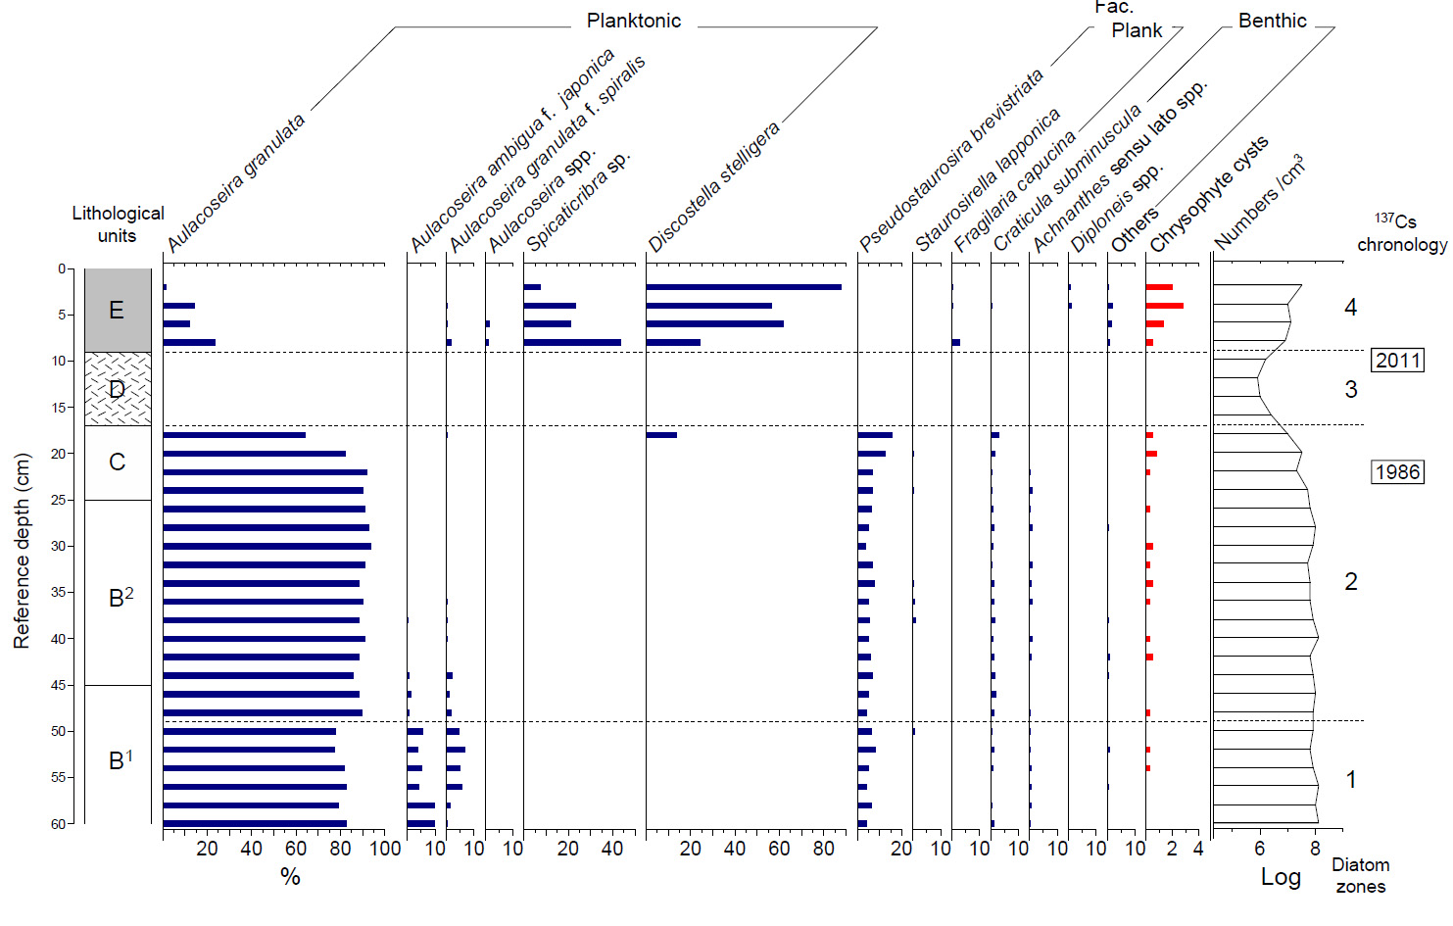
Core ID: BMH8-5-5C(PVC)
DEPTH (cm) | 2 | 4 | 6 | 8 | 10 | 12 | 14 | 16 | 18 | 20 | 22 | 24 | 26 | 28 | 30 | 32 | 34 | 36 | 38 | 40 | 42 | 44 | 46 | 48 | 50 | 52 | 54 | 56 | 58 | 60
Aulacoseira granulata | 6 | 57 | 48 | 94 | 37 | 34 | 37 | 80 | 257 | 328 | 366 | 360 | 364 | 369 | 375 | 364 | 354 | 360 | 354 | 364 | 353 | 344 | 354 | 358 | 311 | 309 | 327 | 330 | 316 | 329
Aulacoseira granu spiral | 0 | 1 | 1 | 7 | 0 | 0 | 0 | 0 | 1 | 0 | 0 | 0 | 0 | 0 | 0 | 0 | 0 | 2 | 1 | 1 | 0 | 8 | 4 | 7 | 19 | 27 | 20 | 23 | 6 | 2
Encyonema minuta | 0 | 0 | 0 | 0 | 0 | 0 | 0 | 0 | 0 | 0 | 0 | 0 | 0 | 0 | 0 | 0 | 0 | 0 | 0 | 0 | 0 | 0 | 0 | 0 | 0 | 0 | 0 | 0 | 0 | 0
Aulacoseira ambi japonica | 0 | 0 | 0 | 0 | 0 | 0 | 0 | 0 | 0 | 0 | 0 | 0 | 0 | 0 | 0 | 0 | 0 | 0 | 1 | 0 | 0 | 3 | 6 | 3 | 23 | 16 | 21 | 17 | 39 | 39
Navicula subminuscula | 0 | 2 | 0 | 0 | 0 | 0 | 0 | 0 | 12 | 7 | 2 | 2 | 3 | 4 | 3 | 2 | 4 | 5 | 7 | 3 | 5 | 7 | 8 | 4 | 2 | 4 | 3 | 1 | 2 | 4
Navicula minima | 0 | 0 | 0 | 0 | 0 | 0 | 0 | 0 | 1 | 0 | 0 | 0 | 0 | 1 | 0 | 0 | 0 | 0 | 1 | 1 | 2 | 1 | 0 | 1 | 0 | 0 | 0 | 1 | 1 | 0
Fragilaria brevistriata | 0 | 0 | 0 | 1 | 2 | 0 | 3 | 5 | 63 | 50 | 28 | 27 | 25 | 21 | 16 | 27 | 31 | 20 | 22 | 20 | 24 | 28 | 20 | 17 | 26 | 33 | 21 | 18 | 26 | 18
Fragilaria lapponica | 0 | 0 | 0 | 0 | 0 | 0 | 0 | 0 | 0 | 2 | 1 | 2 | 0 | 0 | 1 | 0 | 2 | 3 | 5 | 1 | 0 | 0 | 1 | 1 | 3 | 0 | 0 | 1 | 1 | 1
Fragilaria pinnata | 0 | 0 | 0 | 0 | 1 | 0 | 0 | 0 | 0 | 0 | 1 | 0 | 0 | 0 | 0 | 0 | 0 | 0 | 0 | 1 | 0 | 0 | 0 | 0 | 0 | 0 | 0 | 0 | 0 | 0
Aulacoseira ambigua | 0 | 1 | 2 | 1 | 0 | 0 | 0 | 0 | 0 | 0 | 0 | 0 | 0 | 0 | 0 | 0 | 0 | 0 | 0 | 0 | 0 | 1 | 0 | 0 | 0 | 2 | 0 | 1 | 0 | 0
Encyonema spp. | 0 | 0 | 1 | 0 | 0 | 0 | 0 | 0 | 1 | 2 | 0 | 1 | 2 | 0 | 1 | 0 | 4 | 2 | 1 | 1 | 3 | 0 | 0 | 2 | 3 | 1 | 1 | 2 | 1 | 0
Navicula radiosa | 1 | 0 | 2 | 0 | 0 | 0 | 0 | 0 | 0 | 0 | 0 | 0 | 0 | 0 | 0 | 0 | 0 | 0 | 0 | 0 | 1 | 0 | 0 | 0 | 0 | 0 | 0 | 0 | 0 | 0
Diploneis sp. | 3 | 4 | 1 | 1 | 0 | 0 | 0 | 0 | 1 | 0 | 0 | 0 | 0 | 0 | 0 | 0 | 0 | 0 | 0 | 0 | 0 | 0 | 0 | 0 | 0 | 0 | 0 | 0 | 0 | 0
Nitzschia spp. | 1 | 1 | 1 | 0 | 0 | 0 | 0 | 0 | 3 | 1 | 0 | 0 | 0 | 0 | 1 | 0 | 0 | 0 | 2 | 0 | 4 | 2 | 1 | 2 | 2 | 2 | 0 | 1 | 4 | 1
Navicula cryptoce | 2 | 3 | 0 | 1 | 0 | 0 | 1 | 0 | 0 | 0 | 0 | 0 | 0 | 0 | 1 | 0 | 0 | 0 | 0 | 0 | 0 | 0 | 0 | 0 | 0 | 0 | 1 | 0 | 0 | 0
Bacillaria sp. | 1 | 0 | 0 | 0 | 0 | 0 | 0 | 0 | 0 | 0 | 0 | 0 | 0 | 0 | 0 | 0 | 0 | 0 | 0 | 0 | 0 | 0 | 0 | 0 | 0 | 0 | 0 | 0 | 0 | 0
Achnanthes minutissim | 2 | 0 | 0 | 1 | 0 | 1 | 0 | 0 | 0 | 0 | 0 | 0 | 0 | 0 | 0 | 0 | 0 | 0 | 0 | 0 | 0 | 0 | 1 | 0 | 1 | 0 | 1 | 0 | 0 | 0
Gomphonema spp. | 0 | 1 | 0 | 1 | 1 | 0 | 1 | 0 | 2 | 3 | 0 | 2 | 2 | 0 | 1 | 0 | 0 | 0 | 0 | 1 | 1 | 0 | 0 | 1 | 3 | 1 | 0 | 0 | 0 | 0
Gyrosigma spp. | 0 | 2 | 0 | 0 | 0 | 0 | 0 | 0 | 0 | 0 | 0 | 0 | 0 | 0 | 0 | 0 | 0 | 0 | 0 | 0 | 0 | 0 | 0 | 0 | 0 | 0 | 0 | 0 | 0 | 0
Spicaticribra sp. | 31 | 93 | 85 | 174 | 28 | 0 | 0 | 0 | 0 | 0 | 0 | 0 | 0 | 0 | 0 | 0 | 0 | 0 | 0 | 0 | 0 | 0 | 0 | 0 | 0 | 0 | 0 | 0 | 0 | 0
Cyclo stelligera | 350 | 226 | 248 | 97 | 7 | 4 | 4 | 22 | 55 | 1 | 0 | 0 | 0 | 0 | 0 | 0 | 0 | 0 | 0 | 0 | 0 | 0 | 0 | 0 | 0 | 0 | 0 | 0 | 0 | 0
Navicula spp. | 1 | 1 | 1 | 2 | 0 | 0 | 1 | 0 | 1 | 0 | 0 | 0 | 0 | 0 | 0 | 0 | 0 | 0 | 0 | 0 | 0 | 1 | 2 | 0 | 0 | 1 | 0 | 0 | 0 | 1
Achnanthes exigua | 0 | 1 | 0 | 0 | 1 | 0 | 0 | 0 | 1 | 2 | 0 | 0 | 1 | 0 | 0 | 0 | 0 | 2 | 1 | 1 | 3 | 2 | 1 | 1 | 0 | 0 | 0 | 0 | 0 | 1
Achnanthes lanceola | 0 | 0 | 0 | 0 | 0 | 0 | 0 | 0 | 0 | 4 | 0 | 1 | 0 | 0 | 0 | 2 | 2 | 1 | 3 | 2 | 1 | 2 | 1 | 1 | 4 | 1 | 2 | 2 | 0 | 2
Achnanthes sp. | 0 | 0 | 0 | 0 | 0 | 0 | 0 | 1 | 1 | 0 | 2 | 5 | 2 | 4 | 1 | 5 | 3 | 4 | 1 | 4 | 3 | 1 | 1 | 2 | 2 | 2 | 3 | 3 | 3 | 2
Eunotia spp. | 0 | 0 | 0 | 1 | 0 | 1 | 0 | 0 | 1 | 0 | 0 | 0 | 0 | 0 | 0 | 0 | 0 | 0 | 0 | 0 | 0 | 0 | 0 | 0 | 0 | 0 | 0 | 0 | 0 | 0
Fragiralia delicatissima | 0 | 1 | 0 | 0 | 0 | 0 | 0 | 0 | 0 | 0 | 0 | 0 | 0 | 0 | 0 | 0 | 0 | 0 | 0 | 0 | 0 | 0 | 0 | 0 | 0 | 0 | 0 | 0 | 0 | 0
Fragiralia capucina | 2 | 2 | 1 | 11 | 0 | 0 | 0 | 0 | 0 | 0 | 0 | 0 | 0 | 0 | 0 | 0 | 0 | 1 | 0 | 0 | 0 | 0 | 0 | 0 | 0 | 0 | 0 | 0 | 1 | 0
Aulacoseira spp. | 0 | 1 | 7 | 6 | 0 | 0 | 0 | 0 | 0 | 0 | 0 | 0 | 0 | 0 | 0 | 0 | 0 | 0 | 0 | 0 | 0 | 0 | 0 | 0 | 0 | 0 | 0 | 0 | 0 | 0
Others | 0 | 3 | 2 | 2 | 0 | 0 | 0 | 2 | 0 | 0 | 0 | 0 | 1 | 1 | 0 | 0 | 0 | 0 | 1 | 0 | 0 | 0 | 0 | 0 | 1 | 1 | 0 | 0 | 0 | 0
SUM | 400 | 400 | 400 | 400 | 77 | 40 | 47 | 110 | 400 | 400 | 400 | 400 | 400 | 400 | 400 | 400 | 400 | 400 | 400 | 400 | 400 | 400 | 400 | 400 | 400 | 400 | 400 | 400 | 400 | 400

Chrysophyte cyst | 8 | 11 | 5 | 2 | 2 | 0 | 0 | 0 | 2 | 3 | 1 | 0 | 1 | 0 | 2 | 1 | 2 | 1 | 0 | 1 | 2 | 0 | 0 | 1 | 0 | 1 | 1 | 0 | 0 | 0
Number/1mL (LOG) | 7.5 | 7.0 | 7.1 | 6.9 | 6.2 | 5.9 | 6.0 | 6.4 | 7.0 | 7.5 | 7.3 | 7.7 | 7.8 | 8.0 | 7.9 | 7.7 | 7.8 | 7.8 | 7.9 | 8.1 | 7.8 | 7.9 | 8.0 | 7.9 | 7.9 | 7.8 | 7.9 | 8.1 | 8.0 | 8.1

Pollen
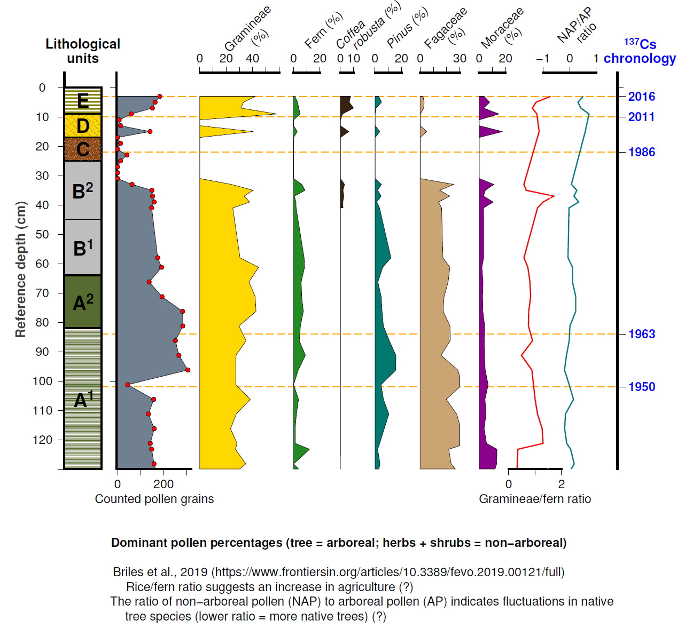
Depth (cm) | Sum of Counted pollen grains | Rice (Gramineae) (%) | Fern (%) | Coffea Robusta (%) | Pinus (%) | Fagaceae (%) | Moraceae (%) | Gramineae/fern ratio | NAP:AP_ratio
3 | 183.0 | 42.1 | 1.1 | 7.7 | 2.7 | 2.2 | 3.8 | 1.6 | 0.3
5 | 163.0 | 33.1 | 3.1 | 6.7 | 4.9 | 3.1 | 8.0 | 1.0 | 0.4
7 | 151.0 | 31.1 | 4.0 | 9.9 | 0.7 | 2.6 | 3.3 | 0.9 | 0.7
9 | 60.0 | 58.3 | 5.0 | 1.7 |  |  | 15.0 | 1.1
11 | 7.0
13 | 13.0
15 | 141.0 | 40.4 | 2.8 | 6.4 | 3.5 | 5.0 | 17.7 | 1.2 | 0.6
17
19 | 13.0
21
23 | 41.0
25 | 13.0
27
29
31
33 | 63.0 | 23.8 | 6.3 | 3.2 | 4.8 | 25.4 | 11.1 | 0.6 | 0.1
35 | 149.0 | 40.3 | 8.7 | 2.0 | 2.0 | 14.8 | 4.7 | 0.7 | 0.3
37 | 152.0 | 33.6 | 0.7 | 2.6 | 4.6 | 22.4 | 3.3 | 1.7 | 0.2
39 | 159.0 | 37.7 | 1.9 | 1.9 | 1.3 | 13.8 | 10.7 | 1.3 | 0.3
41 | 148.0 | 25.0 | 2.0 | 2.0 | 3.4 | 16.2 | 3.4 | 1.1 | 0.0
58 | 174.0 | 30.5 | 8.0 |  | 12.1 | 17.2 | 3.4 | 0.6 | -0.1
61.25 | 191.0 | 44.5 | 8.4 |  | 5.8 | 22.5 | 2.1 | 0.7 | 0.1
66.25 | 137.0 | 37.2 | 5.8 |  | 2.2 | 21.2 | 2.9 | 0.8 | 0.1
71.25 | 193.0 | 42.0 | 6.2 |  | 4.7 | 18.1 | 2.6 | 0.8 | 0.2
76.25 | 282.0 | 42.6 | 7.4 |  | 5.3 | 17.4 | 2.8 | 0.8 | 0.2
81.25 | 283.0 | 29.7 | 5.3 |  | 6.4 | 22.6 | 4.2 | 0.7 | 0.0
86.25 | 251.0 | 35.1 | 4.4 |  | 10.8 | 22.7 | 4.0 | 0.9 | 0.0
91.25 | 266.0 | 27.4 | 9.0 |  | 15.8 | 15.8 | 4.1 | 0.5 | -0.1
96.25 | 305.0 | 27.2 | 3.6 |  | 15.7 | 28.5 | 4.6 | 0.9 | -0.2
101.25 | 44.0 | 0.0 | 0.0 |  | 0.0 | 0.0 | 0.0 |  | 0.0
106.25 | 157.0 | 38.2 | 3.8 |  | 6.4 | 19.7 | 4.5 | 1.0 | 0.1
111.25 | 134.0 | 27.6 | 2.2 |  | 10.4 | 27.6 | 5.2 | 1.1 | -0.2
116.25 | 159.0 | 23.3 | 1.3 |  | 6.9 | 30.8 | 3.8 | 1.3 | -0.2
121.25 | 142.0 | 28.2 | 1.4 |  | 3.5 | 35.2 | 5.6 | 1.3 | -0.1
123.25 | 148.0 | 27.0 | 12.2 |  | 2.0 | 21.6 | 13.5 | 0.3 | 0.0
128.25 | 158.0 | 34.8 |  |  | 3.8 | 23.4 | 13.3 |  | 0.2
133.25 | 177.0 | 21.5 | 10.7 |  | 1.1 | 32.8 | 9.6 | 0.3 | -0.2
138.25 | 154.0 | 22.1 | 7.8 |  | 1.3 | 39.6 | 8.4 | 0.5 | -0.2
143.25 | 156.0 | 25.6 | 11.5 |  | 1.9 | 24.4 | 5.1 | 0.3 | 0.0
148.25 | 156.0 | 21.8 | 17.3 |  | 3.2 | 21.8 | 5.8 | 0.1 | -0.1
153.25 | 161.0 | 22.4 | 8.1 |  | 3.7 | 22.4 | 9.9 | 0.4 | 0.1
158.25 | 153.0 | 12.4 | 6.5 |  | 5.2 | 32.7 | 15.0 | 0.3 | -0.1
163.25 | 155.0 | 43.2 | 2.6 |  | 1.3 | 15.5 | 3.2 | 1.2 | 0.1
168.25 | 148.0 | 20.3 | 6.1 |  | 4.7 | 24.3 | 10.8 | 0.5 | -0.2

XRF scanning
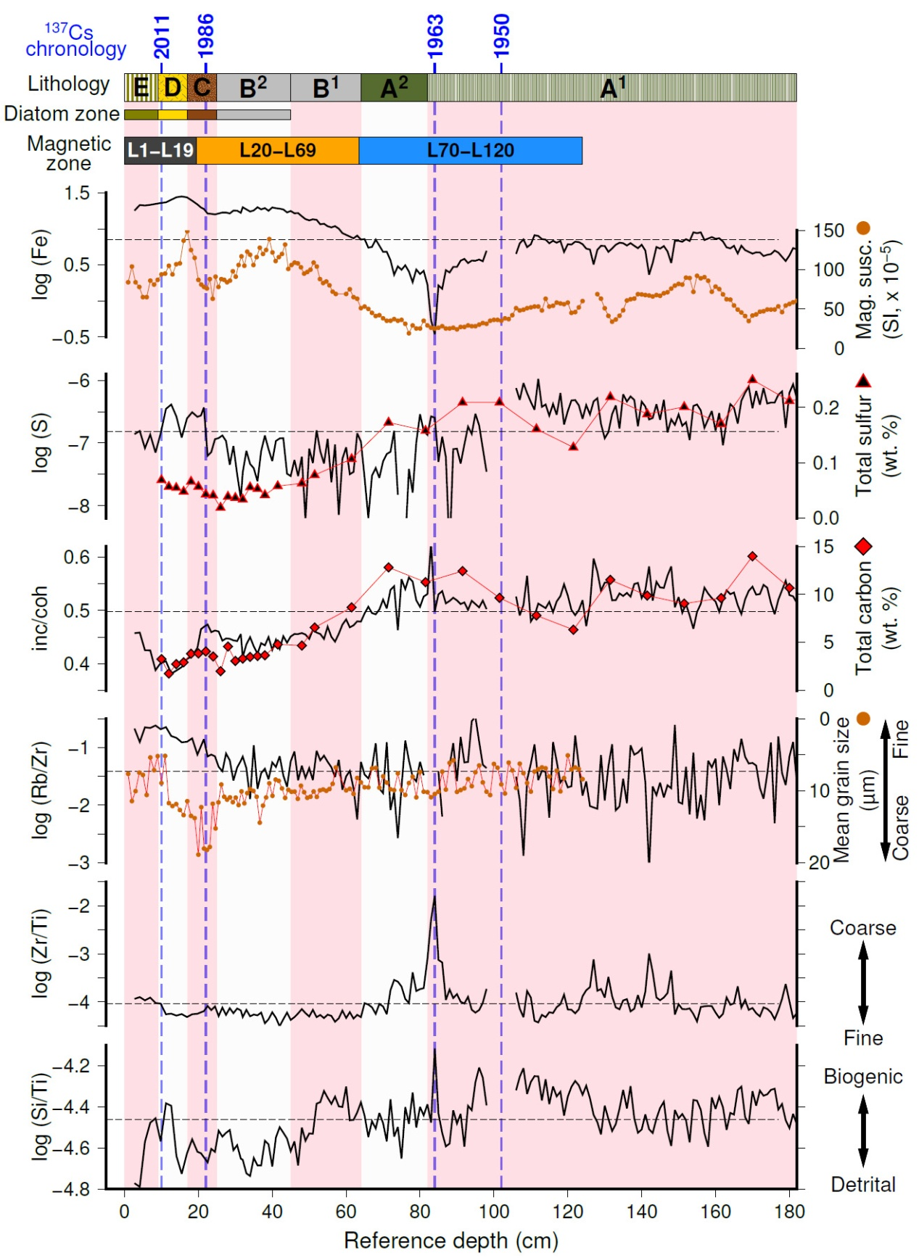
Core ID | Reference depth (cm) | kcps | Al | Si | S | K | Ca | Ti | Mn | Fe | Co | Ni | Cu | Zn | Br | Rb | Sr | Zr | Ba | Cr inc | Cr coh | LacCore convention core ID | Relative depth in core (cm) | Other core ID
BHM8-72 | 2.71 | 131136.04688 | 289 | 1115 | 138 | 6438 | 7261 | 131728 | 6736 | 459732 | 4964 | 309 | 1476 | 1389 | 316 | 1309 | 610 | 2564 | 4987 | 114174 | 249653 | BHM-BHM18-1E-1G-1 | 9.5 | BHM72
BHM8-72 | 4.13 | 135433.625 | 305 | 1153 | 150 | 6664 | 6825 | 138700 | 9343 | 512903 | 5441 | 128 | 1576 | 1187 | 409 | 1134 | 341 | 2802 | 4831 | 112755 | 245903 | BHM-BHM18-1E-1G-1 | 10.5 | BHM72
BHM8-72 | 5.55 | 133146.53125 | 289 | 1616 | 112 | 9375 | 7231 | 156059 | 7538 | 501344 | 5433 | 398 | 1578 | 1494 | 238 | 1537 | 470 | 2943 | 5308 | 104004 | 244606 | BHM-BHM18-1E-1G-1 | 11.5 | BHM72
BHM8-72 | 6.97 | 124553.69531 | 289 | 1679 | 130 | 9148 | 8179 | 147869 | 8854 | 473139 | 5095 | 591 | 1366 | 1358 | 410 | 1527 | 445 | 2957 | 5090 | 92203 | 216957 | BHM-BHM18-1E-1G-1 | 12.5 | BHM72
BHM8-72 | 8.39 | 126378.17969 | 378 | 2038 | 99 | 11111 | 9028 | 175563 | 5729 | 486767 | 5062 | 574 | 1348 | 1524 | 201 | 1693 | 323 | 3142 | 4962 | 86280 | 222397 | BHM-BHM18-1E-1G-1 | 13.5 | BHM72
BHM8-72 | 9.81 | 129574.73438 | 379 | 1870 | 138 | 10467 | 8930 | 180235 | 6622 | 505112 | 5146 | 315 | 1414 | 1260 | 234 | 1605 | 299 | 3179 | 5359 | 91991 | 229225 | BHM-BHM18-1E-1G-1 | 14.5 | BHM72
BHM8-72 | 11.23 | 137881.375 | 498 | 2794 | 217 | 12171 | 9225 | 223747 | 4324 | 542085 | 6002 | 673 | 1557 | 1555 | 343 | 1655 | 510 | 3159 | 5821 | 97723 | 241578 | BHM-BHM18-1E-1G-1 | 15.5 | BHM72
BHM8-72 | 12.65 | 138492.39063 | 478 | 2861 | 234 | 12826 | 9917 | 231933 | 3584 | 564510 | 5790 | 620 | 1510 | 1537 | 495 | 1488 | 347 | 3315 | 6407 | 90152 | 236268 | BHM-BHM18-1E-1G-1 | 16.5 | BHM72
BHM8-72 | 14.07 | 142076.0625 | 455 | 2483 | 198 | 10074 | 8918 | 256975 | 3288 | 599840 | 5989 | 367 | 1545 | 1715 | 140 | 1536 | 493 | 3532 | 6619 | 90907 | 234753 | BHM-BHM18-1E-1G-1 | 17.5 | BHM72
BHM8-72 | 15.49 | 141528.95313 | 381 | 2333 | 141 | 9154 | 8825 | 263358 | 4042 | 603574 | 5631 | 420 | 1451 | 1497 | 75 | 1504 | 722 | 3735 | 6275 | 90875 | 230773 | BHM-BHM18-1E-1G-1 | 18.5 | BHM72
BHM8-72 | 16.91 | 141791.875 | 404 | 2513 | 192 | 10061 | 9100 | 256857 | 5106 | 597879 | 5718 | 486 | 1572 | 1567 |  | 1389 | 327 | 3421 | 6410 | 94318 | 230699 | BHM-BHM18-1E-1G-1 | 19.5 | BHM72
BHM8-72 | 18.33 | 140786.75 | 419 | 2558 | 210 | 10581 | 9243 | 244048 | 5282 | 566372 | 5865 | 533 | 1562 | 1523 | 419 | 1485 | 241 | 3445 | 6441 | 96018 | 231787 | BHM-BHM18-1E-1G-1 | 20.5 | BHM72
BHM8-72 | 19.75 | 137627.6875 | 331 | 2146 | 191 | 7777 | 8972 | 217556 | 5296 | 525462 | 5401 | 548 | 1485 | 1715 | 455 | 1008 | 125 | 3101 | 5938 | 98038 | 228002 | BHM-BHM18-1E-1G-1 | 21.5 | BHM72
BHM8-72 | 20.7 | 138116.4375 | 285 | 1929 | 196 | 5646 | 9193 | 197027 | 4745 | 505476 | 5703 | 469 | 1544 | 1622 | 57 | 1097 | 156 | 2903 | 5542 | 107633 | 231561 | BHM-BHM18-1E-1G-1 | 22.5 | BHM72
BHM8-72 | 21.5 | 135795.15625 | 294 | 1734 | 219 | 4722 | 8810 | 180643 | 4881 | 487325 | 5279 | 510 | 1711 | 1385 | 468 | 1154 | 211 | 2717 | 5892 | 108078 | 230366 | BHM-BHM18-1E-1G-1 | 23.5 | BHM72
BHM8-72 | 22.5 | 134448.125 | 259 | 1589 | 100 | 4774 | 8389 | 169682 | 5474 | 452602 | 5286 | 618 | 1824 | 1422 | 83 | 896 | 559 | 2847 | 5055 | 112159 | 236829 | BHM-BHM18-1E-1G-1 | 24.5 | BHM72
BHM8-72 | 23.5 | 136694.14063 | 252 | 1837 | 108 | 4937 | 9326 | 183628 | 4799 | 458121 | 5475 | 454 | 1895 | 1443 |  | 920 | 246 | 2829 | 5455 | 109805 | 239059 | BHM-BHM18-1E-1G-1 | 25.5 | BHM72
BHM8-72 | 24.5 | 135108.23438 | 265 | 1769 | 131 | 4865 | 9204 | 179441 | 5438 | 449058 | 5198 | 567 | 1715 | 1292 | 173 | 941 | 445 | 2985 | 5621 | 109739 | 237371 | BHM-BHM18-1E-1G-1 | 26.5 | BHM72
BHM8-72 | 25.5 | 137548.5 | 337 | 2054 | 136 | 5013 | 9517 | 187884 | 4423 | 463463 | 5304 | 437 | 1689 | 1150 | 240 | 672 | 662 | 2556 | 5674 | 110389 | 239689 | BHM-BHM18-1E-1G-1 | 27.5 | BHM72
BHM8-72 | 26.5 | 137975.1875 | 296 | 2017 | 142 | 5177 | 9464 | 189972 | 3974 | 471384 | 5333 | 360 | 1580 | 1197 | 878 | 750 | 451 | 3083 | 5722 | 107235 | 241895 | BHM-BHM18-1E-1G-1 | 28.5 | BHM72
BHM8-72 | 27.5 | 140104.35938 | 380 | 2092 | 132 | 5374 | 9715 | 193438 | 4628 | 478441 | 5265 | 358 | 1869 | 1185 | 216 | 894 | 73 | 2699 | 5746 | 109755 | 245307 | BHM-BHM18-1E-1G-1 | 29.5 | BHM72
BHM8-72 | 28.5 | 139628.35938 | 385 | 2131 | 90 | 5238 | 9778 | 194292 | 4151 | 470681 | 4928 | 520 | 1853 | 1560 | 209 | 917 | 795 | 3117 | 5336 | 109051 | 244097 | BHM-BHM18-1E-1G-1 | 30.5 | BHM72
BHM8-72 | 29.5 | 141321.40625 | 374 | 2020 | 123 | 5492 | 10010 | 203307 | 3993 | 495563 | 5497 | 314 | 1589 | 1187 | 491 | 608 | 465 | 2933 | 5940 | 108518 | 244540 | BHM-BHM18-1E-1G-1 | 31.5 | BHM72
BHM8-72 | 30.5 | 140747.54688 | 316 | 2146 | 78 | 5975 | 10259 | 210653 | 4483 | 493193 | 5708 | 272 | 1651 | 1412 | 117 | 870 | 957 | 3353 | 6078 | 107001 | 241835 | BHM-BHM18-1E-1G-1 | 32.5 | BHM72
BHM8-72 | 31.5 | 138268.53125 | 300 | 1819 | 52 | 5198 | 10285 | 190759 | 4210 | 469942 | 5436 | 523 | 1624 | 1311 |  | 852 | 530 | 2919 | 5398 | 110270 | 241960 | BHM-BHM18-1E-1G-1 | 33.5 | BHM72
BHM8-41 | 32 | 143702.09375 | 356 | 2088 | 82 | 6223 | 13333 | 220143 | 257 | 528333 | 3981 | 632 | 1230 | 1438 | 257 | 920 | 544 | 2931 | 4005 | 103799 | 251720 | BHM-BHM18-1B-1P-1 | 13.3 | BHM40
BHM8-41 | 33 | 141563.5 | 287 | 1908 | 114 | 6000 | 13426 | 214851 |  | 504571 | 3515 | 864 | 1372 | 1477 | 34 | 853 | 902 | 3326 | 3958 | 105319 | 241321 | BHM-BHM18-1B-1P-1 | 14.3 | BHM40
BHM8-41 | 34 | 136252.71875 | 246 | 1686 | 89 | 5334 | 12641 | 192390 |  | 471765 | 3327 | 423 | 1361 | 1272 |  | 391 | 861 | 2606 | 3559 | 105983 | 235599 | BHM-BHM18-1B-1P-1 | 15.3 | BHM40
BHM8-41 | 35 | 135978.17188 | 276 | 1881 | 83 | 5735 | 12909 | 196542 | 392 | 478184 | 3606 | 500 | 1530 | 1142 | 164 | 1055 | 1332 | 2758 | 3844 | 101142 | 233750 | BHM-BHM18-1B-1P-1 | 16.3 | BHM40
BHM8-41 | 36 | 143180.26563 | 336 | 1873 | 71 | 5730 | 13419 | 202982 | 2285 | 526105 | 3195 | 619 | 1510 | 1349 | 317 | 503 | 1110 | 2804 | 4292 | 103447 | 246934 | BHM-BHM18-1B-1P-1 | 17.3 | BHM40
BHM8-41 | 37 | 139302.95313 | 212 | 1775 | 112 | 5647 | 12435 | 192358 | 2239 | 497032 | 3546 | 526 | 1415 | 1337 | 117 | 663 | 865 | 2818 | 4325 | 106890 | 243732 | BHM-BHM18-1B-1P-1 | 18.3 | BHM40
BHM8-41 | 38 | 143980.875 | 374 | 2277 | 148 | 6368 | 14071 | 218787 | 1522 | 522420 | 3745 | 597 | 1458 | 1440 | 320 | 651 | 853 | 2559 | 3805 | 107211 | 246771 | BHM-BHM18-1B-1P-1 | 19.3 | BHM40
BHM8-41 | 39 | 135305.21875 | 331 | 2007 | 112 | 5983 | 13832 | 196332 | 3382 | 473039 | 3259 | 624 | 1390 | 1275 | 168 | 528 | 995 | 2497 | 3943 | 100043 | 222270 | BHM-BHM18-1B-1P-1 | 20.3 | BHM40
BHM8-41 | 40 | 130055.61719 | 229 | 1604 | 89 | 5280 | 13003 | 174779 | 5369 | 476662 | 3314 |  | 1391 | 1063 | 153 | 729 | 1027 | 2572 | 3968 | 93534 | 219599 | BHM-BHM18-1B-1P-1 | 21.3 | BHM40
BHM8-41 | 41 | 139798.29688 | 297 | 2104 | 132 | 5772 | 14155 | 198879 |  | 506717 | 3448 | 392 | 1329 | 1226 | 167 | 684 | 891 | 2607 | 4147 | 106264 | 238780 | BHM-BHM18-1B-1P-1 | 22.3 | BHM40
BHM8-41 | 42 | 143594.54688 | 319 | 2331 | 141 | 6342 | 14826 | 209741 |  | 517455 | 3842 | 369 | 1635 | 1298 | 249 | 729 | 789 | 2305 | 4624 | 105248 | 245998 | BHM-BHM18-1B-1P-1 | 23.3 | BHM40
BHM8-41 | 43 | 141862.70313 | 329 | 2081 | 140 | 5765 | 14923 | 192264 | 154 | 505780 | 3957 | 198 | 1699 | 1138 | 204 | 553 | 698 | 2445 | 3792 | 110461 | 244547 | BHM-BHM18-1B-1P-1 | 24.3 | BHM40
BHM8-41 | 44 | 136017.71875 | 272 | 1884 | 76 | 5301 | 14075 | 179219 | 2628 | 465169 | 3573 | 571 | 1326 | 1152 | 111 | 487 | 1006 | 2622 | 3743 | 102985 | 234374 | BHM-BHM18-1B-1P-1 | 25.3 | BHM40
BHM8-41 | 45 | 139189.4375 | 300 | 1809 | 75 | 5044 | 14479 | 182883 |  | 485485 | 3667 | 291 | 1600 | 1048 | 196 | 663 | 1000 | 2294 | 3831 | 110209 | 244232 | BHM-BHM18-1B-1P-1 | 26.3 | BHM40
BHM8-41 | 46 | 143762.28125 | 291 | 1895 | 100 | 5219 | 14243 | 182683 |  | 485444 | 3371 | 386 | 1778 | 1302 |  | 834 | 1180 | 2432 | 4239 | 116023 | 254510 | BHM-BHM18-1B-1P-1 | 27.3 | BHM40
BHM8-41 | 47 | 139282.23438 | 222 | 1611 | 75 | 4918 | 13995 | 174683 |  | 471698 | 3300 | 445 | 1713 | 1389 | 436 | 523 | 661 | 2514 | 4354 | 111414 | 244464 | BHM-BHM18-1B-1P-1 | 28.3 | BHM40
BHM8-41 | 48 | 139015.71875 | 347 | 2048 | 102 | 5505 | 14543 | 184619 |  | 450528 | 3218 | 263 | 1427 | 1259 | 673 | 776 | 690 | 2902 | 3935 | 110488 | 241399 | BHM-BHM18-1B-1P-1 | 29.3 | BHM40
BHM8-41 | 49 | 135088.51563 | 286 | 1724 | 36 | 4828 | 13367 | 165620 |  | 420722 | 3115 | 399 | 1552 | 1065 | 182 | 520 | 1202 | 2398 | 4094 | 109126 | 239952 | BHM-BHM18-1B-1P-1 | 30.3 | BHM40
BHM8-41 | 50 | 136634.23438 | 285 | 1947 | 114 | 5334 | 14071 | 180529 |  | 418483 | 2955 | 412 | 1368 | 1140 | 150 | 626 | 713 | 2436 | 3864 | 108113 | 242043 | BHM-BHM18-1B-1P-1 | 31.3 | BHM40
BHM8-41 | 51 | 135690.75 | 229 | 1827 | 90 | 5210 | 15146 | 169644 |  | 421575 | 3402 | 217 | 1516 | 1081 | 24 | 549 | 1097 | 2628 | 3727 | 110979 | 239270 | BHM-BHM18-1B-1P-1 | 32.3 | BHM40
BHM8-41 | 52 | 137600.5 | 294 | 2247 | 154 | 5554 | 15324 | 180300 |  | 424367 | 3144 | 460 | 1350 | 1069 | 231 | 833 | 911 | 2399 | 3888 | 111002 | 242068 | BHM-BHM18-1B-1P-1 | 33.3 | BHM40
BHM8-41 | 53 | 134925.125 | 260 | 2200 | 108 | 5463 | 14603 | 175212 |  | 390922 | 2748 | 322 | 1548 | 1296 | 388 | 717 | 1155 | 2438 | 3701 | 110520 | 242461 | BHM-BHM18-1B-1P-1 | 34.3 | BHM40
BHM8-41 | 54 | 138355.85938 | 321 | 2412 | 91 | 5574 | 15127 | 181894 |  | 404227 | 3439 | 658 | 1540 | 1159 | 339 | 757 | 949 | 2369 | 3520 | 112016 | 250864 | BHM-BHM18-1B-1P-1 | 35.3 | BHM40
BHM8-41 | 55 | 135269.01563 | 306 | 2067 | 132 | 5048 | 14118 | 161120 |  | 381551 | 2772 | 469 | 1631 | 1097 | 243 | 648 | 1231 | 2259 | 3547 | 114059 | 242904 | BHM-BHM18-1B-1P-1 | 36.3 | BHM40
BHM8-41 | 56 | 133283.04688 | 216 | 2083 | 65 | 5241 | 14784 | 167293 |  | 370187 | 2925 | 531 | 1634 | 1240 | 294 | 596 | 1068 | 2282 | 3381 | 109656 | 243413 | BHM-BHM18-1B-1P-1 | 37.3 | BHM40
...

